JDK설치
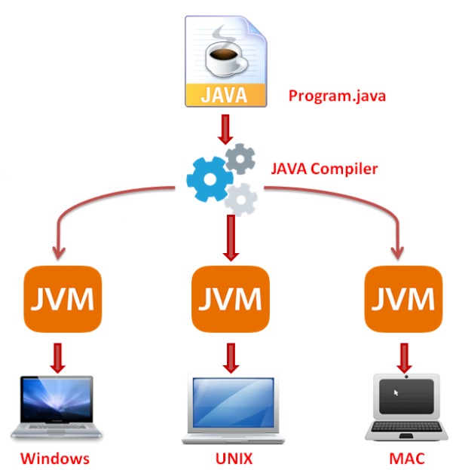
목 차
 | 同價紅裳 | 용어집
 | Mail: | jamesol@paran.com
 | 폴더공유: | \\211.238.142.124
 | Café | https://cafe.naver.com/kndjang
 | 1. JAVA_HOME

 | 2.PATH
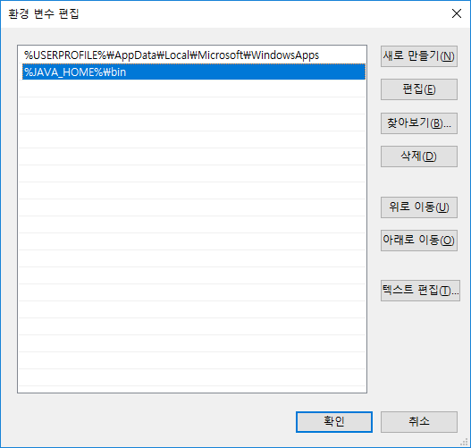

 | 3. 검증
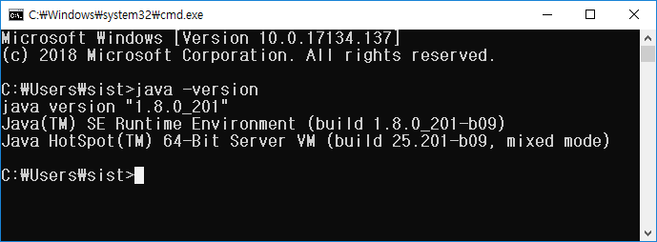

 | 3.1. 검증

 | 4.컴파일 및 실행
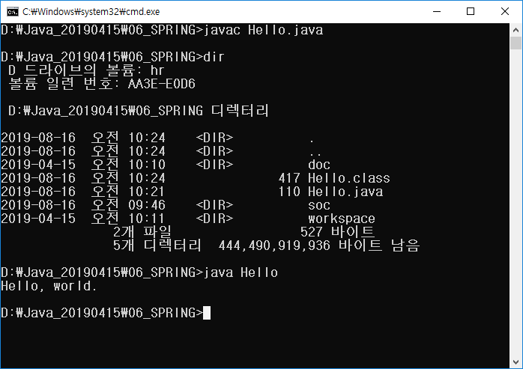

 | WORA(Write Once, Run Everywhere)

oracle12c
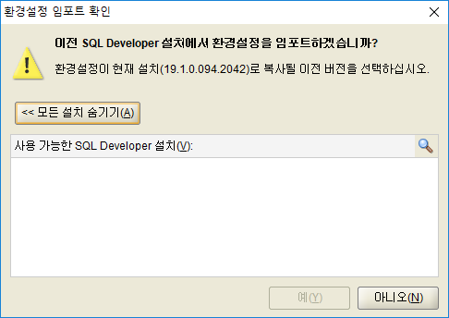
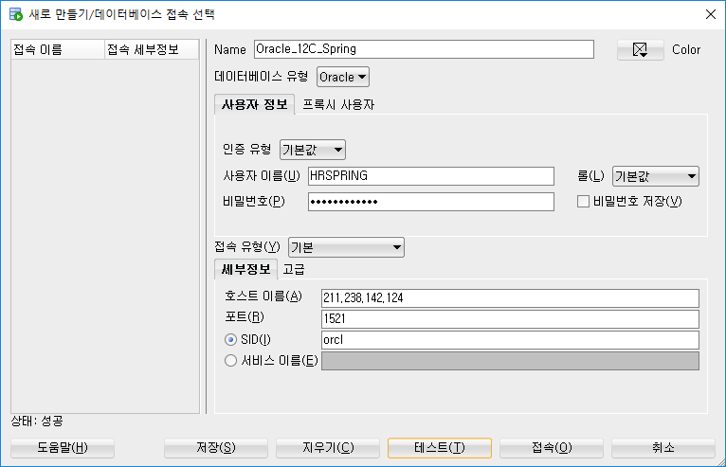
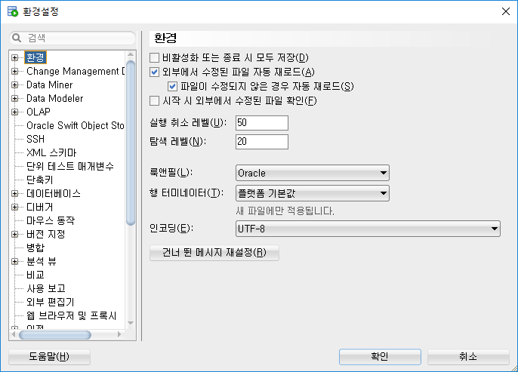
목 차
 | 同價紅裳 | 용어집
 | Mail: | jamesol@paran.com
 | 폴더공유: | \\211.238.142.124
 | Café | https://cafe.naver.com/kndjang

 | 1. oracle download

 |  | winx64_12201_database

 | 2.설치 | 전자메일: 입력하지 않음
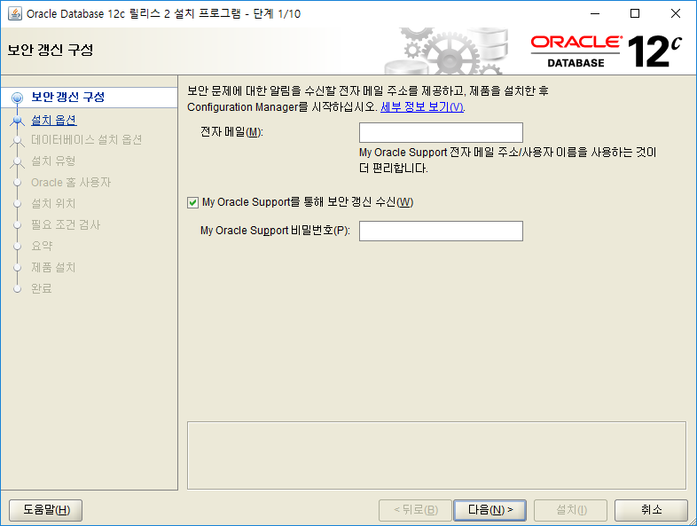

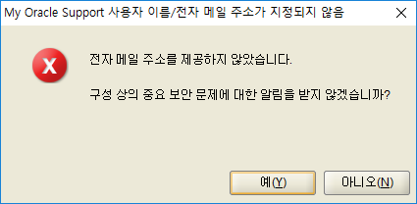

 |  | 데이터베이스 생성 및 구성
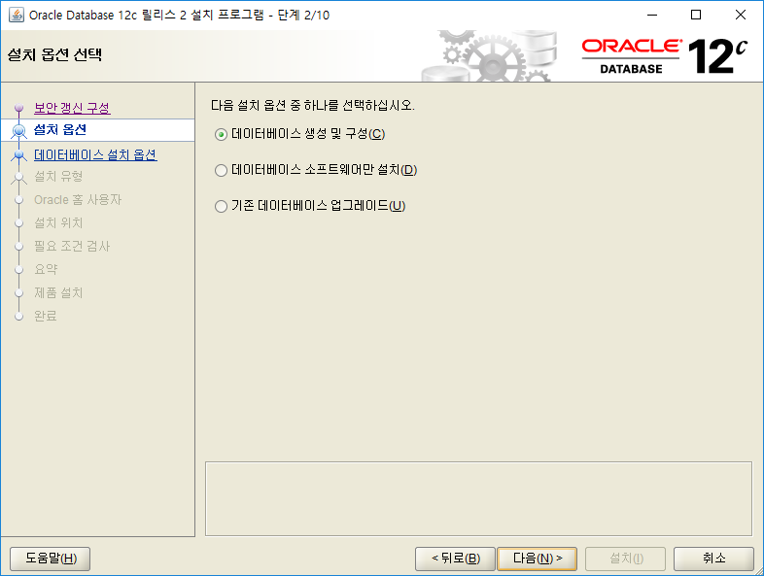

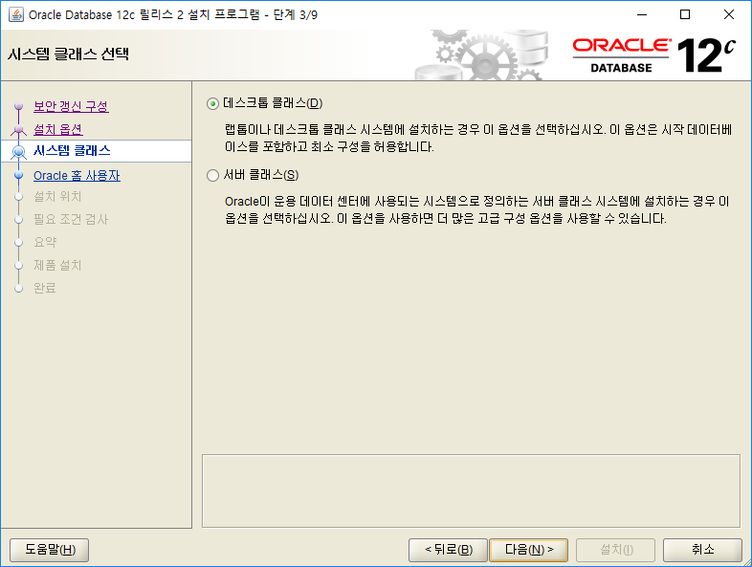

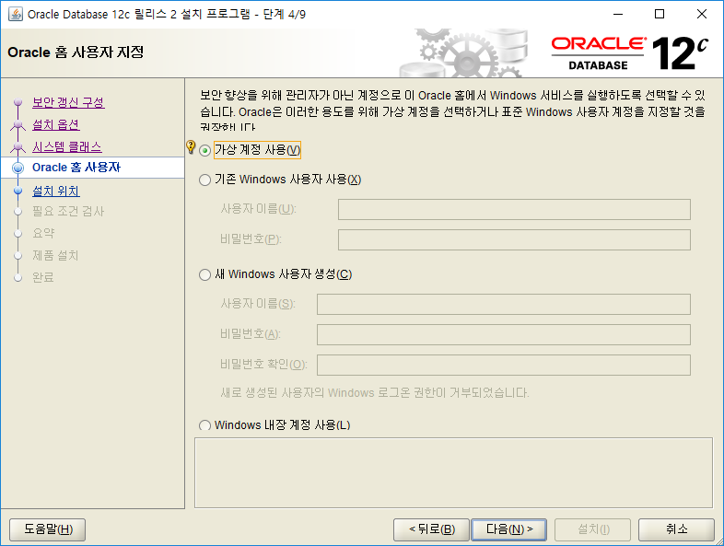

 |  | 1026
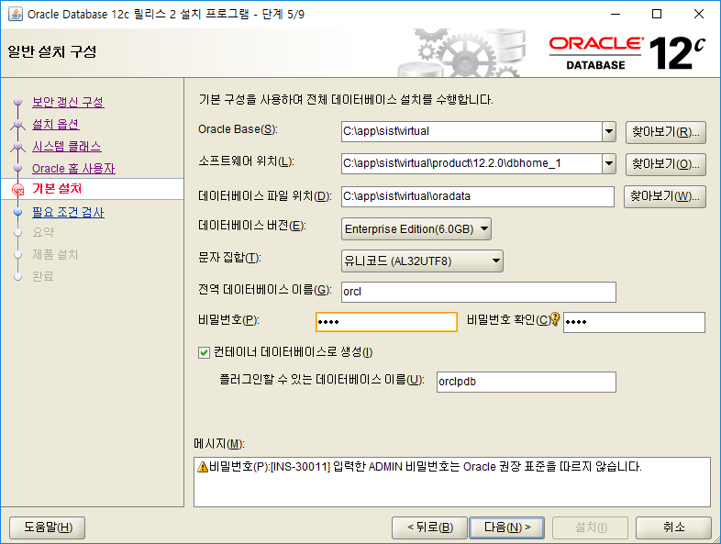

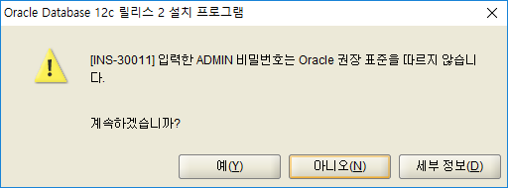

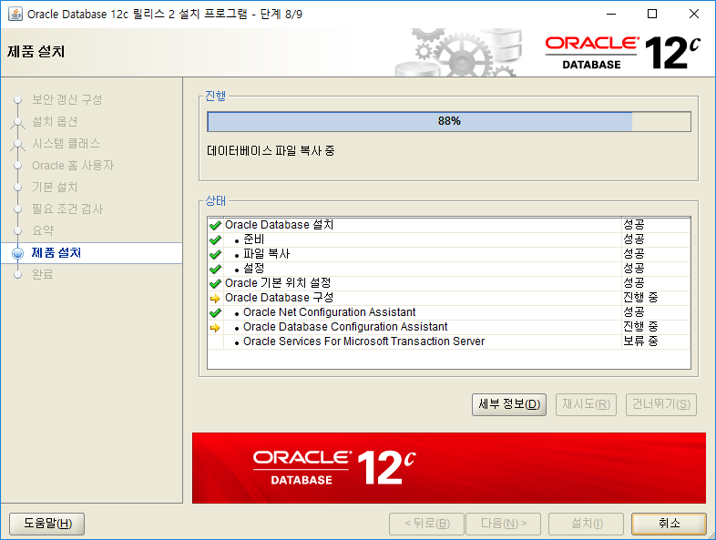

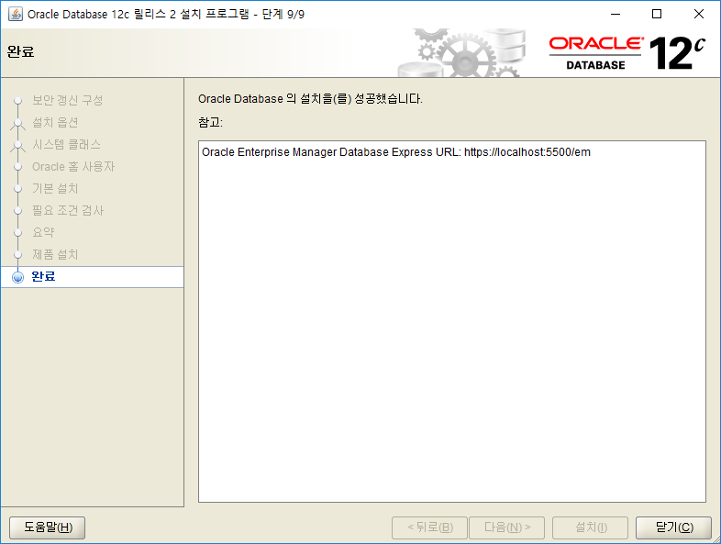

 |  | 설치가 완료 후 cmd 창으로 다음과 같은 명령어로 Oracle version 확인 및 Oracle 접속을 한다. Oracle Instance 상태확인을 한다.
 |  | Oracle version 확인 : sqlplus -version
 |  | Oracle 접속 : sqlplus / as sysdba
 |  | Oracle Instance status 확인 : select status from v$instance;

 |  | SQL> select tablespace_name, bytes/1024/1024 MB, file_name from dba_data_files ;

 |  | TABLESPACE_NAME MB
 |  | ------------------------------------------------------------ ----------
 |  | FILE_NAME
 |  | --------------------------------------------------------------------------------
 |  | SYSTEM 800
 |  | C:\APP\SIST\VIRTUAL\ORADATA\ORCL\SYSTEM01.DBF

 |  | SYSAUX 460
 |  | C:\APP\SIST\VIRTUAL\ORADATA\ORCL\SYSAUX01.DBF

 |  | UNDOTBS1 535
 |  | C:\APP\SIST\VIRTUAL\ORADATA\ORCL\UNDOTBS01.DBF

 |  | TABLESPACE_NAME MB
 |  | ------------------------------------------------------------ ----------
 |  | FILE_NAME
 |  | --------------------------------------------------------------------------------
 |  | USERS 5
 |  | C:\APP\SIST\VIRTUAL\ORADATA\ORCL\USERS01.DBF

 |  | SQL> CREATE TABLESPACE HRSPRING_TBS
 |  | 2 DATAFILE 'C:\APP\SIST\VIRTUAL\ORADATA\ORCL\HRSPRING_TBS.DBF'
 |  | 3 SIZE 500M autoextend on next 5m;

 |  | 테이블스페이스가 생성되었습니다.

 |  | SQL> CREATE TABLESPACE HRSPRING_IX
 |  | 2 DATAFILE 'C:\APP\SIST\VIRTUAL\ORADATA\ORCL\HRSPRING_IX.DBF'
 |  | 3 SIZE 100M autoextend on next 5m;

 |  | 테이블스페이스가 생성되었습니다.

 |  | SQL> CREATE USER HRSPRING IDENTIFIED BY HRSPRING1026
 |  | 2 DEFAULT TABLESPACE HRSPRING_TBS
 |  | 3 TEMPORARY TABLESPACE TEMP;

 |  | 사용자가 생성되었습니다.

 |  | GRANT DBA TO HRSPRING;

 |  | 교육테이블 스크립트
 |  | -- 사용자
 |  | ALTER TABLE "USERS"
 |  | DROP CONSTRAINT "PK_USERS"; -- 사용자 기본키

 |  | -- 사용자
 |  | DROP TABLE "USERS";

 |  | -- 사용자
 |  | CREATE TABLE "USERS" (
 |  | "U_ID" VARCHAR2(10) NOT NULL, -- ID
 |  | "NAME" VARCHAR2(20 char) NULL, -- 이름
 |  | "PASSWORD" VARCHAR2(20 CHAR) NOT NULL -- 비번
 |  | );

 |  | -- 사용자 기본키
 |  | CREATE UNIQUE INDEX "PK_USERS"
 |  | ON "USERS" ( -- 사용자
 |  | "U_ID" ASC -- ID
 |  | );

 |  | -- 사용자
 |  | ALTER TABLE "USERS"
 |  | ADD
 |  | CONSTRAINT "PK_USERS" -- 사용자 기본키
 |  | PRIMARY KEY (
 |  | "U_ID" -- ID
 |  | );

 |  | tnsname.ora

 |  | LISTENER_ORCL =
 |  | (ADDRESS = (PROTOCOL = TCP)(HOST = 211.238.142.XXX)(PORT = 1521))

 |  | ORACLR_CONNECTION_DATA =
 |  | (DESCRIPTION =
 |  | (ADDRESS_LIST =
 |  | (ADDRESS = (PROTOCOL = IPC)(KEY = EXTPROC1521))
 |  | )
 |  | (CONNECT_DATA =
 |  | (SID = CLRExtProc)
 |  | (PRESENTATION = RO)
 |  | )
 |  | )

 |  | ORCL =
 |  | (DESCRIPTION =
 |  | (ADDRESS = (PROTOCOL = TCP)(HOST = 211.238.142.XXX)(PORT = 1521))
 |  | (CONNECT_DATA =
 |  | (SERVER = DEDICATED)
 |  | (SERVICE_NAME = orcl)
 |  | )
 |  | )

 |  | listener.ora
 |  | # listener.ora Network Configuration File: C:\app\sist\virtual\product\12.2.0\dbhome_1\network\admin\listener.ora
 |  | # Generated by Oracle configuration tools.

 |  | SID_LIST_LISTENER =
 |  | (SID_LIST =
 |  | (SID_DESC =
 |  | (SID_NAME = CLRExtProc)
 |  | (ORACLE_HOME = C:\app\sist\virtual\product\12.2.0\dbhome_1)
 |  | (PROGRAM = extproc)
 |  | (ENVS = "EXTPROC_DLLS=ONLY:C:\app\sist\virtual\product\12.2.0\dbhome_1\bin\oraclr12.dll")
 |  | )
 |  | )

 |  | LISTENER =
 |  | (DESCRIPTION_LIST =
 |  | (DESCRIPTION =
 |  | (ADDRESS = (PROTOCOL = TCP)(HOST = 211.238.142.124)(PORT = 1521))
 |  | (ADDRESS = (PROTOCOL = IPC)(KEY = EXTPROC1521))
 |  | )
 |  | )

 |  | SQLDeveloper

eclipse
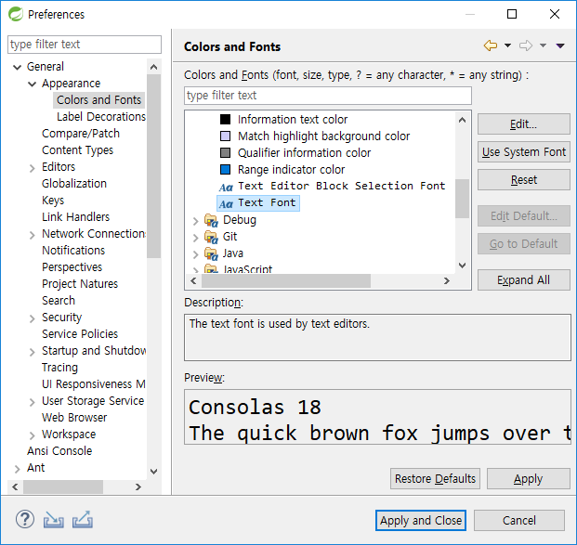
목 차
 | 同價紅裳 | 용어집
 | Mail: | jamesol@paran.com
 | 폴더공유: | \\211.238.142.124
 | Café | https://cafe.naver.com/kndjang
 | 1. eclipse download
 |  | https://spring.io/tools3/sts/all

 | STS.ini
 |  | -Xms1024m
 |  | -Xmx2048m
 |  | -XX:MaxPermSize=512m

 | workspace

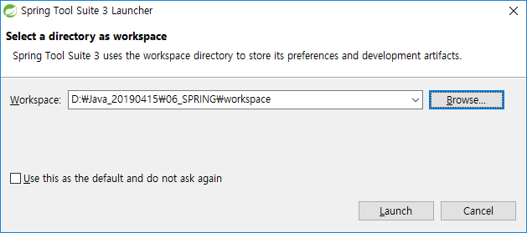

 | Font설정
 | General>Appearance>Colors and Fonts

폴더공유
목 차
 | 同價紅裳 | 용어집
 | Mail: | jamesol@paran.com
 | 폴더공유: | \\211.238.142.124
 | Café | https://cafe.naver.com/kndjang
 | windows 10 폴더공유
 | 1. 시작>설정
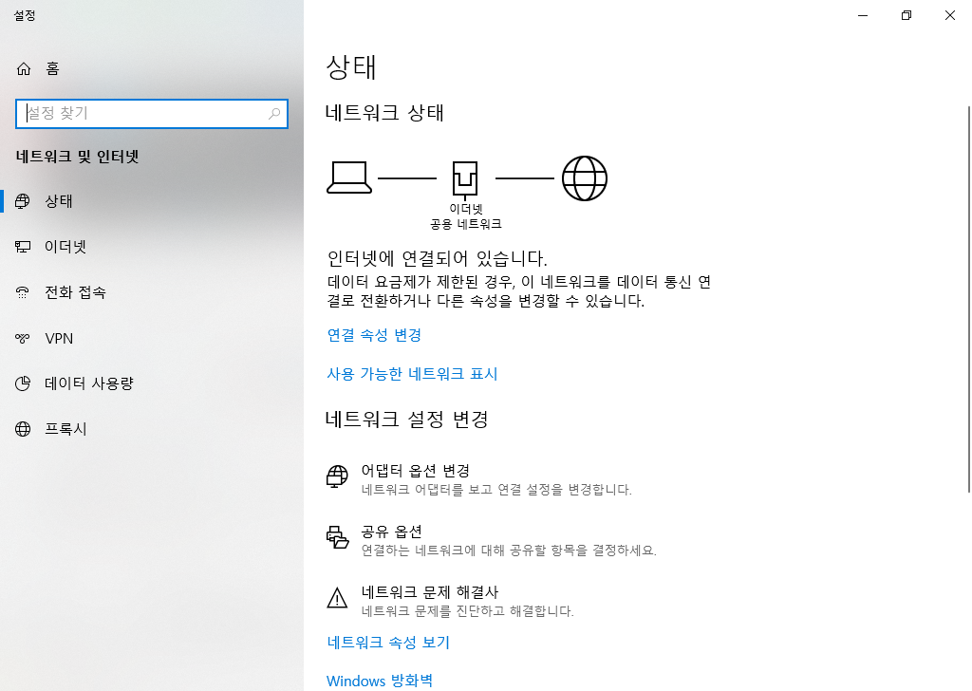

 | 2.네트웍크 및 인터넷

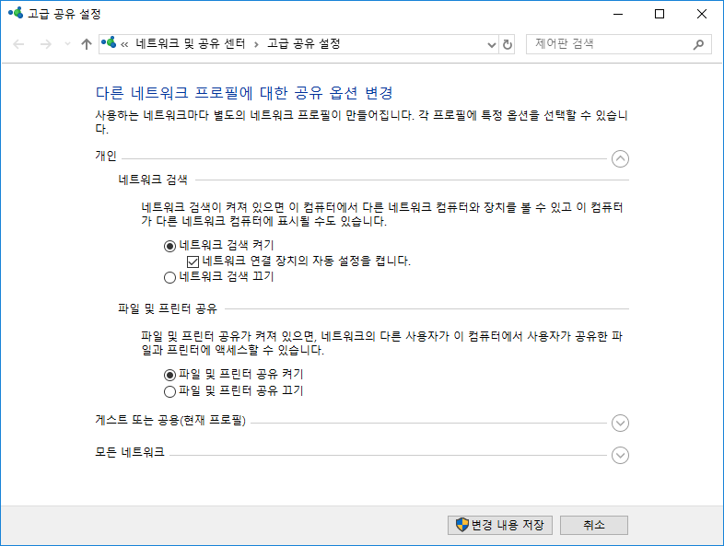

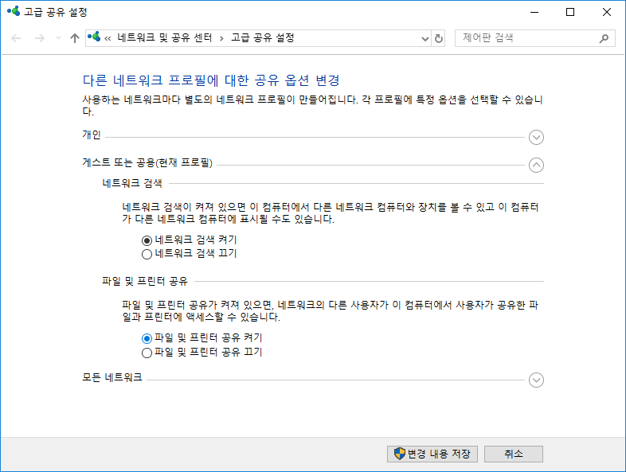

 |  | 모든 네트워크
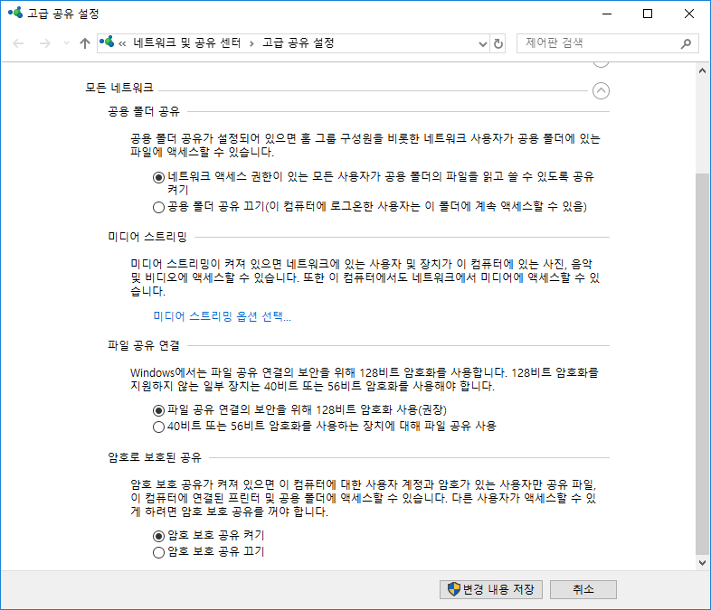

 |  | 공유폴더 설정
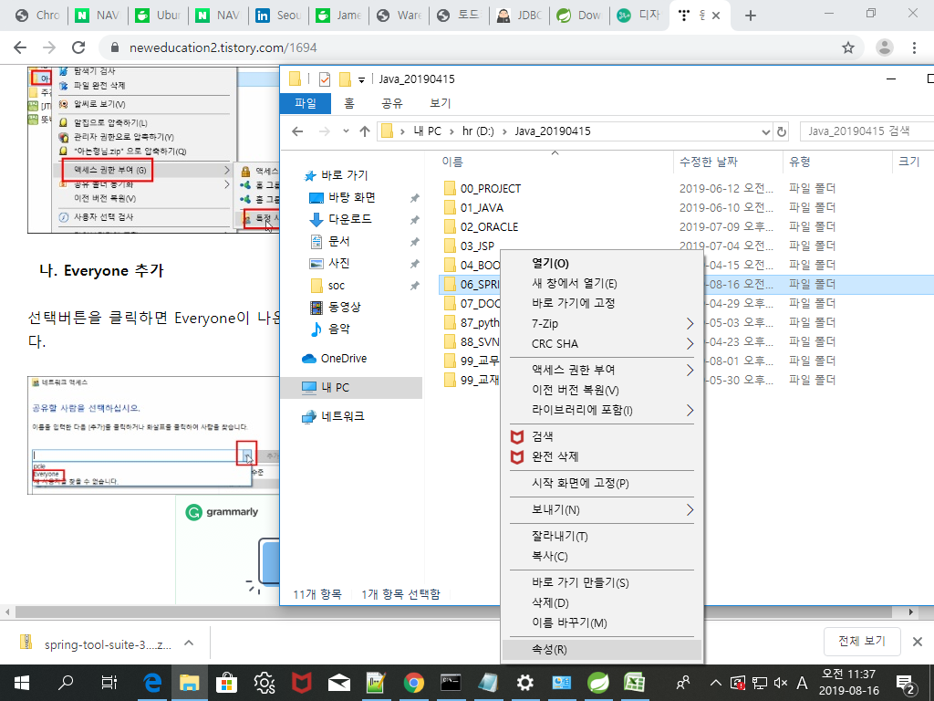

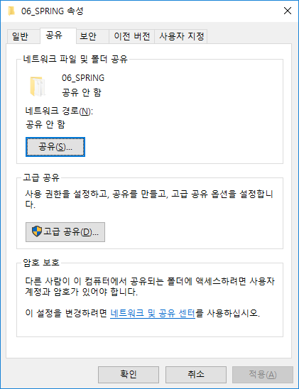

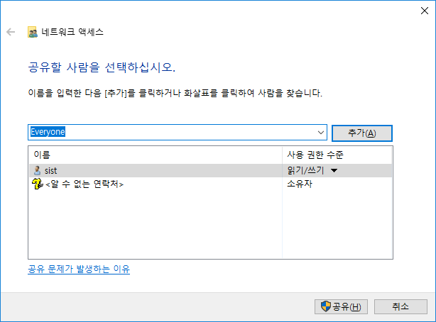

 |  | 확인
 |  | \\211.238.142.124

maven
글자
목 차 | eHR0103
 | 同價紅裳 | 용어집
 | Mail: | jamesol@paran.com
 | 폴더공유: | \\211.238.142.124
 | Café | https://cafe.naver.com/kndjang
 | 메이븐 설치
 |  | 1. 빌드 툴

 |  | 2. 라이브러리 관리

 |  | 3. 패키징

 |  | 4. 테스트

 |  | 5. 배포

 | 설치
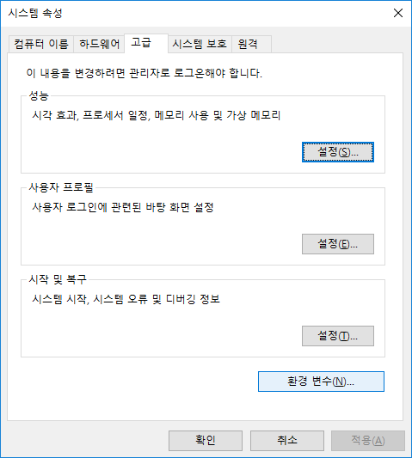

 | 1. 다운로드 URL
 |  | https://maven.apache.org/download.cgi#

 | 2.환경변수
 |  | M3_HOME
 |  | C:\apache-maven-3.6.1

 |  | PATH
 |  | %M3_HOME\bin

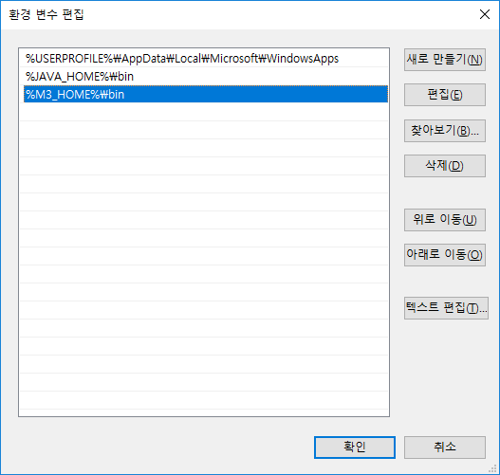

 | 3.PATH 검증
 |  | C:\Users\sist_>mvn -version
 |  | Apache Maven 3.5.0 (ff8f5e7444045639af65f6095c62210b5713f426; 2017-04-04T04:6+09:00)

 | 4. maven설정 파일 : setting.xml
 |  | 라이브러리 모으는 곳을 다음 경로로 바꾼다.
 |  | <localRepository>C:\apache-maven-3.5.0\repository</localRepository>

라이브러리 파일을 여기서 설정

새 파일 만들기

이것을 추가하면 이 경로로 라이브러리를 모을 수 있다.

 | 패키지만들기 전 설정

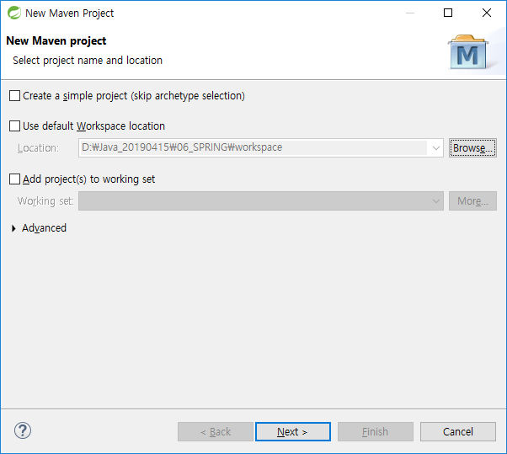

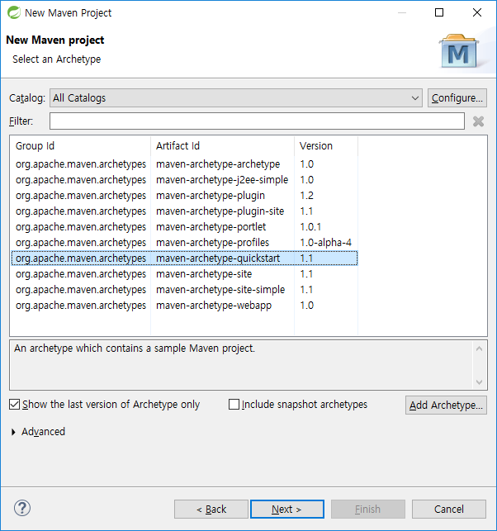

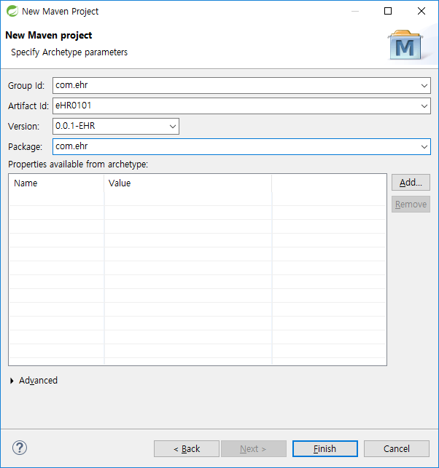

회사도메인
패키지이름
버전정보
패키지명

프로젝트 옆에 M이 있다.
pom.xml은 핵심 기본 설정파일
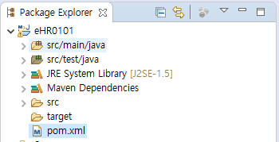

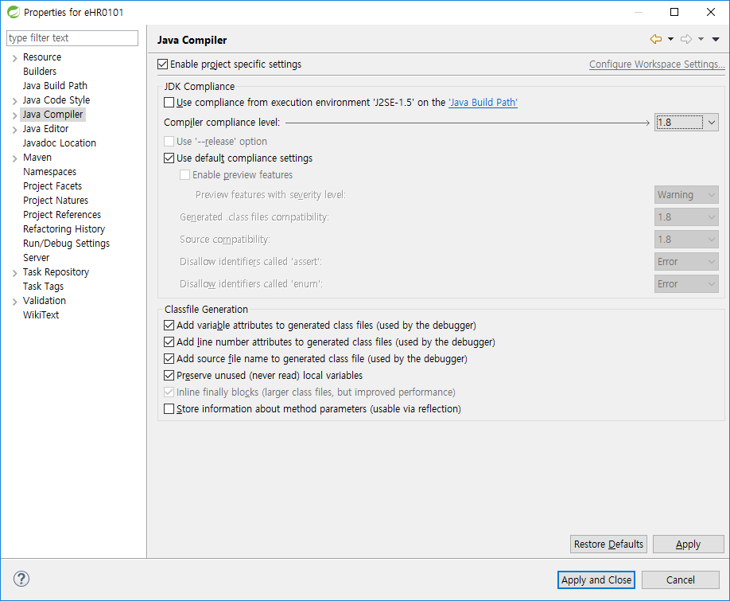

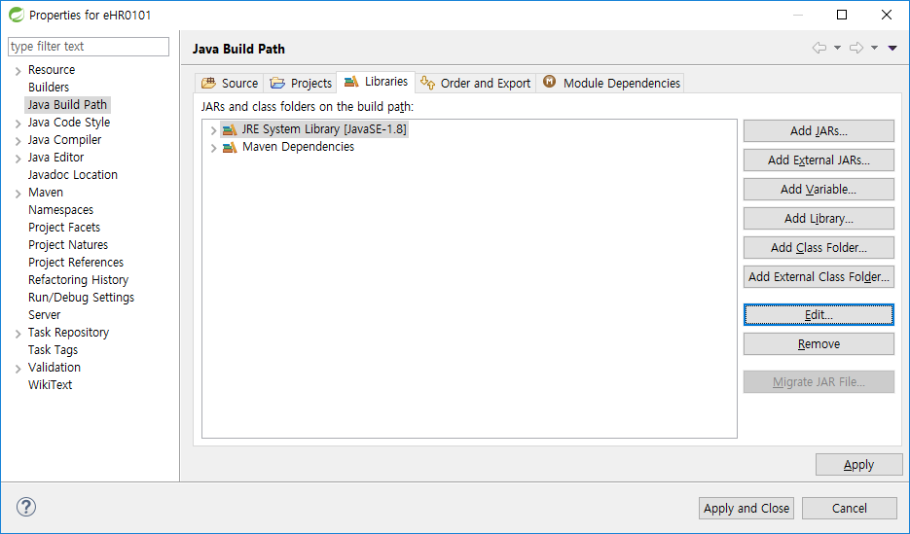

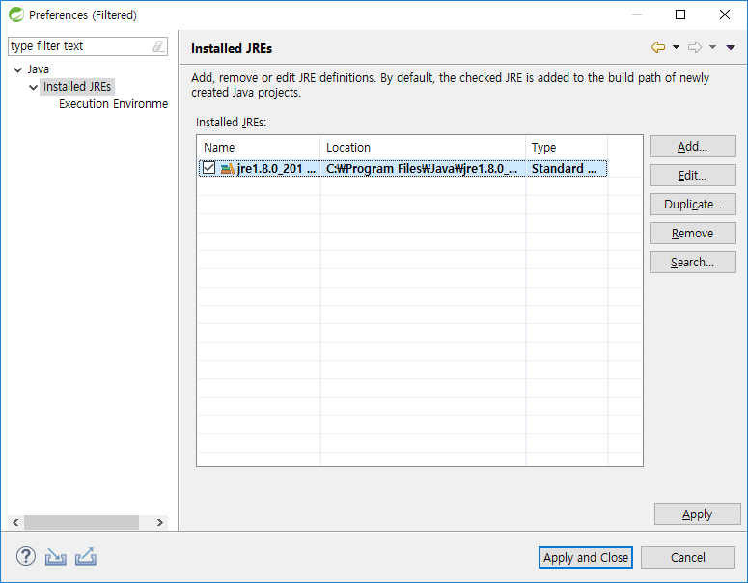

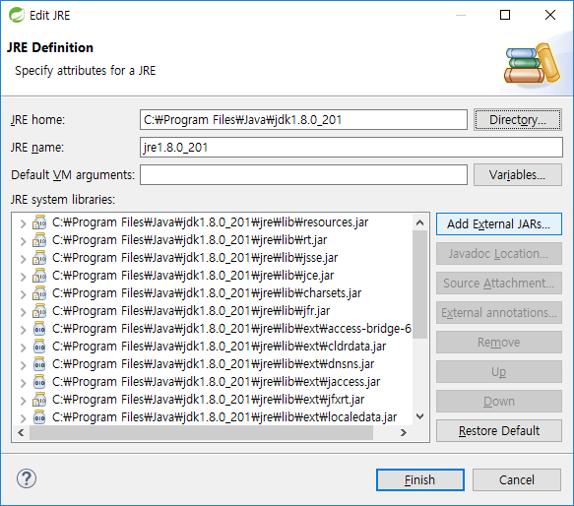

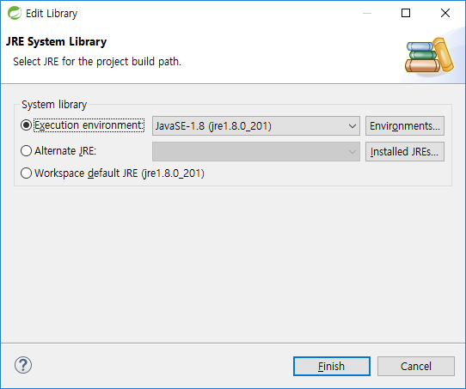

 | log4j 다운

 |  | 링크 : | https://mvnrepository.com/artifact/log4j/log4j/1.2.17

 | checksum 확인 : 다운로드파일이 깨졌는지 확인

같아야 함.
 | D:\Java_20190415\06_SPRING\workspace\eHR0101>certutil -hashfile C:\Users\sist\Downloads\apache-maven-3.6.1-bin.zip SHA512
 | SHA512의 C:\Users\sist\Downloads\apache-maven-3.6.1-bin.zip 해시:
 | 51169366d7269ed316bad013d9cbfebe3a4ef1fda393ac4982d6dbc9af2d5cc359ee12838b8041cb998f236486e988b9c05372f4fdb29a96c1139f63c991e90e
 | CertUtil: -hashfile 명령이 성공적으로 완료되었습니다.

 | D:\Java_20190415\06_SPRING\workspace\eHR0101>

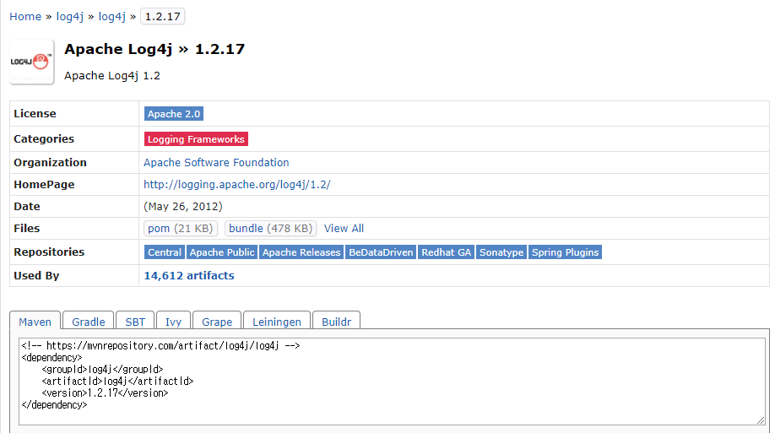

복사

<project xmlns="http://maven.apache.org/POM/4.0.0" xmlns:xsi="http://www.w3.org/2001/XMLSchema-instance"
xsi:schemaLocation="http://maven.apache.org/POM/4.0.0 http://maven.apache.org/xsd/maven-4.0.0.xsd">
<modelVersion>4.0.0</modelVersion>
<groupId>com.ehr</groupId>
<artifactId>eHR0101</artifactId>
<version>0.0.1-EHR</version>
<packaging>jar</packaging>
<name>eHR0101</name>
<url>http://maven.apache.org</url>
<properties>
<project.build.sourceEncoding>UTF-8</project.build.sourceEncoding>
<maven.compiler.source>1.8</maven.compiler.source>
<maven.compiler.target>1.8</maven.compiler.target>
<junit.version>3.8.1</junit.version>
<log4j.version>1.2.17</log4j.version>
<downloadSources>true</downloadSources>
<downloadJavadocs>true</downloadJavadocs>
</properties>
<dependencies>
<!-- https://mvnrepository.com/artifact/log4j/log4j -->
<dependency>
<groupId>log4j</groupId>
<artifactId>log4j</artifactId>
<version>${log4j.version}</version>
</dependency>
<dependency>
<groupId>junit</groupId>
<artifactId>junit</artifactId>
<version>${junit.version}</version>
<scope>test</scope>
</dependency>
</dependencies>
</project>

붙여넣기
그러면 자동으로 다운됨

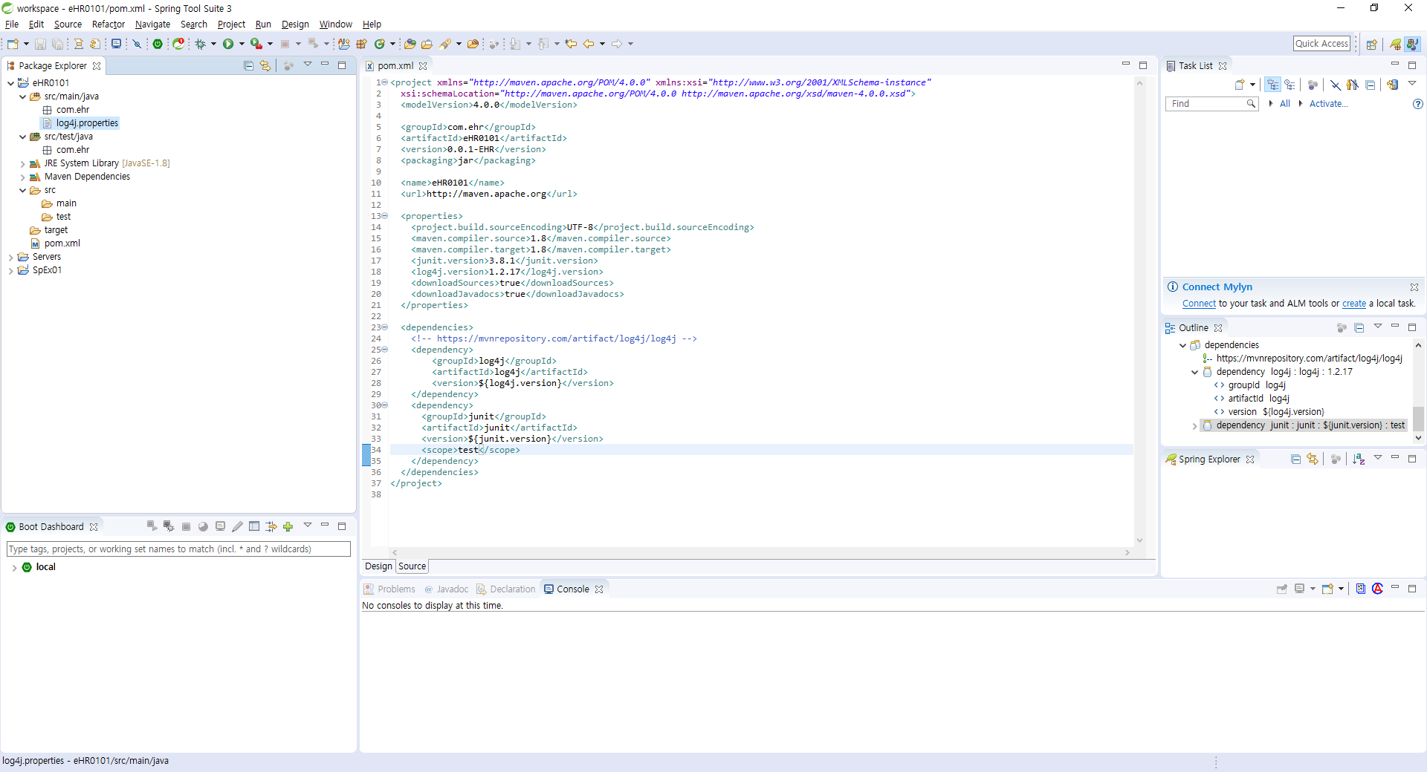

 | pom.xml 설정
<project xmlns="http://maven.apache.org/POM/4.0.0" xmlns:xsi="http://www.w3.org/2001/XMLSchema-instance"
xsi:schemaLocation="http://maven.apache.org/POM/4.0.0 http://maven.apache.org/xsd/maven-4.0.0.xsd">
<modelVersion>4.0.0</modelVersion>
<groupId>com.ehr</groupId>
<artifactId>eHR0103</artifactId>
<version>0.0.1-SNAPSHOT</version>
<packaging>jar</packaging>
<name>eHR0103</name>
<url>http://maven.apache.org</url>
<properties>
<oracle.jdbc.version>11.2.0.3</oracle.jdbc.version>
<project.build.sourceEncoding>UTF-8</project.build.sourceEncoding>
<maven.compiler.source>1.8</maven.compiler.source>
<maven.compiler.target>1.8</maven.compiler.target>
<junit.version>3.8.1</junit.version>
<log4j.version>1.2.17</log4j.version>
<downloadSources>true</downloadSources>
<downloadJavadocs>true</downloadJavadocs>
</properties>
<!-- Oracle jdbc driver추가 -->
<repositories>
<repository>
<id>oracle</id>
<name>ORACLE JDBC Repository</name>
<url>http://www.datanucleus.org/downloads/maven2/</url>
</repository>
</repositories>
<dependencies>
<dependency>
<groupId>oracle</groupId>
<artifactId>ojdbc6</artifactId>
<version>${oracle.jdbc.version}</version>
</dependency>
<!--// Oracle jdbc driver추가 -->
<!-- https://mvnrepository.com/artifact/log4j/log4j -->
<dependency>
<groupId>log4j</groupId>
<artifactId>log4j</artifactId>
<version>${log4j.version}</version>
</dependency>
<dependency>
<groupId>junit</groupId>
<artifactId>junit</artifactId>
<version>${junit.version}</version>
<scope>test</scope>
</dependency>
</dependencies>
<build>
<plugins>
<!-- JavaDoc -->
<plugin>
<groupId>org.apache.maven.plugins</groupId>
<artifactId>maven-javadoc-plugin</artifactId>
<version>2.9.1</version>
<configuration>
<locale>ko_kr</locale>
<encoding>utf-8</encoding>
</configuration>
</plugin>
<!--// JavaDoc -->
<!-- jar packaging -->
<plugin>
<groupId>org.apache.maven.plugins</groupId>
<artifactId>maven-jar-plugin</artifactId>
<version>3.1.0</version>
<configuration>
<archive>
<manifest>
<classpathPrefix>lib/</classpathPrefix>
<addClasspath>true</addClasspath>
<mainClass>com.ehr.AppMain</mainClass>
</manifest>
</archive>
</configuration>
</plugin>
<!--// jar packaging -->
</plugins>
</build>
</project>

버전관리용
jdk 버전 표시
버전관리용
maven으로 다운받은 jar의 소스와 javadoc을 자동으로 붙이기

 | 코멘트 설정

 | 카페 참조

 | mvn

 |  | clean | target 폴더를 모두 지움 |  | D:\Java_20190415\06_SPRING\workspace\eHR0101>mvn clean
 |  | compile | 컴파일 후 target 폴더를 만듬 |  | [INFO] Scanning for projects...
 |  |  |  |  |  | …
 |  |  |  |  | [INFO] ------------------------------------------------------------------------
 |  |  |  |  | [INFO] BUILD SUCCESS
 |  |  |  |  | [INFO] ------------------------------------------------------------------------
 |  |  |  |  | [INFO] Total time: 1.884 s
 |  |  |  |  | [INFO] Finished at: 2019-08-19T10:30:47+09:00
 |  |  |  |  | [INFO] ------------------------------------------------------------------------

 |  |  |  |  | D:\Java_20190415\06_SPRING\workspace\eHR0101>mvn compile
 |  |  |  |  | [INFO] Scanning for projects...
 |  |  |  |  | [INFO]
 |  |  |  |  | [INFO] --------------------------< com.ehr:eHR0101 >---------------------------
 |  |  |  |  |  | …
 |  |  |  |  | [INFO] ------------------------------------------------------------------------
 |  |  |  |  | [INFO] BUILD SUCCESS
 |  |  |  |  | [INFO] ------------------------------------------------------------------------
 |  |  |  |  | [INFO] Total time: 1.024 s
 |  |  |  |  | [INFO] Finished at: 2019-08-19T10:31:53+09:00
 |  |  |  |  | [INFO] ------------------------------------------------------------------------

 | javadoc

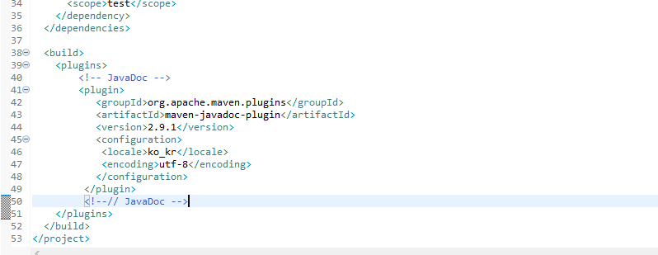

 |  |  |  |  | D:\Java_20190415\06_SPRING\workspace\eHR0101>mvn javadoc:javadoc
 |  |  |  |  | [INFO] Scanning for projects...
 |  |  |  |  | Downloading from central: https://repo.maven.apache.org/maven2/org/apache/maven/plugins/maven-javadoc-plugin/2.9.1/maven-javadoc-plugin-2.9.1.pom
 |  |  |  |  | Downloaded from central: https://repo.maven.apache.org/maven2/org/apache/maven/plugins/maven-javadoc-plugin/2.9.1/maven-javadoc-plugin-2.9.1.pom (16 kB at 17 kB/s)
 |  |  |  |  | Downloading from central: https://repo.maven.apache.org/maven2/org/apache/maven/plugins/maven-javadoc-plugin/2.9.1/maven-javadoc-plugin-2.9.1.jar
 |  |  |  |  | Downloaded from central: https://repo.maven.apache.org/maven2/org/apache/maven/plugins/maven-javadoc-plugin/2.9.1/maven-javadoc-plugin-2.9.1.jar (368 kB at 255 kB/s)
 |  |  |  |  |  | …
 |  |  |  |  | [INFO] ------------------------------------------------------------------------
 |  |  |  |  | [INFO] BUILD SUCCESS
 |  |  |  |  | [INFO] ------------------------------------------------------------------------
 |  |  |  |  | [INFO] Total time: 1.415 s
 |  |  |  |  | [INFO] Finished at: 2019-08-19T10:44:55+09:00
 |  |  |  |  | [INFO] ------------------------------------------------------------------------
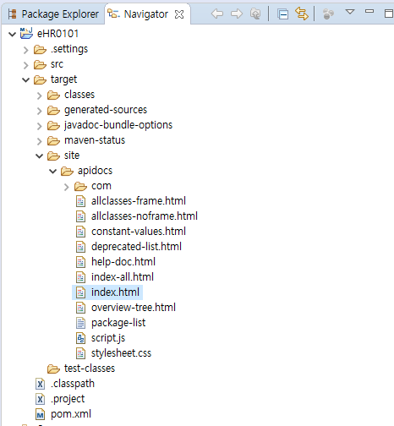

Navigator의 site폴더 내에서 확인 가능

 | jar packaging

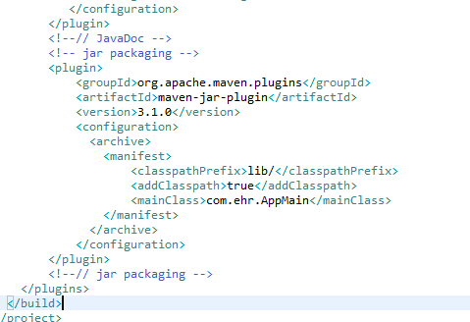
 |  |  |  |  |  |  | 프로젝트 우 클릭 - Run as - Maven Build 에서 해도 결과는 똑같음

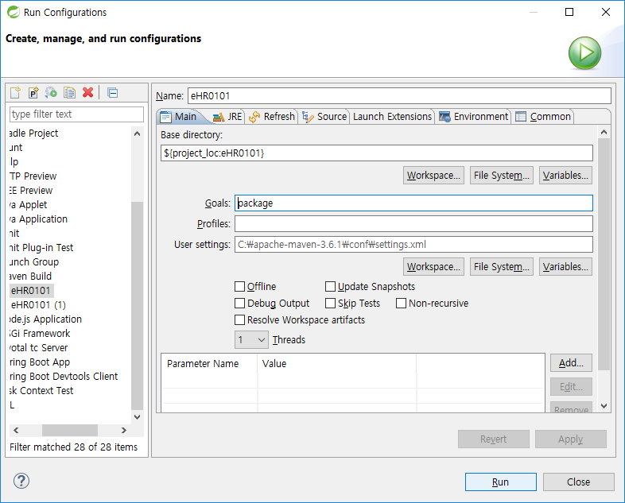

요부분 중요
AppMain을 준다.

중복 조건은 이렇게

jar로 묶기
 | D:\Java_20190415\06_SPRING\workspace\eHR0101>mvn package
 | [INFO] Scanning for projects...
 | [INFO]
 | [INFO] --------------------------< com.ehr:eHR0101 >---------------------------
 | [INFO] Building eHR0101 0.0.1-EHR
 | [INFO] --------------------------------[ jar ]---------------------------------
 |  | …
 | [INFO] Building jar: D:\Java_20190415\06_SPRING\workspace\eHR0101\target\eHR0101-0.0.1-EHR.jar
 | [INFO] ------------------------------------------------------------------------
 | [INFO] BUILD SUCCESS
 | [INFO] ------------------------------------------------------------------------
 | [INFO] Total time: 17.264 s
 | [INFO] Finished at: 2019-08-19T11:01:54+09:00
 | [INFO] ------------------------------------------------------------------------

 | D:\Java_20190415\06_SPRING\workspace\eHR0101>java -jar target\eHR0101-0.0.1-EHR.jar com.ehr.AppMain
 | Hello, world!
jar 실행!
 | D:\Java_20190415\06_SPRING\workspace\eHR0101>

 | 패키지 만들기

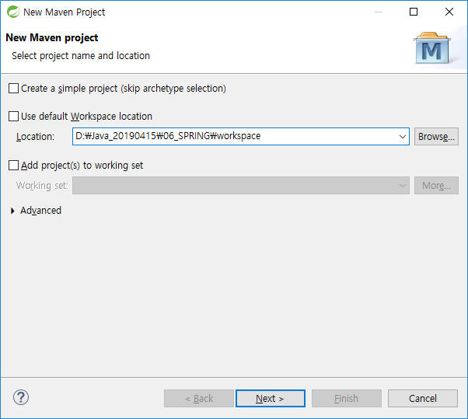

경로 조심

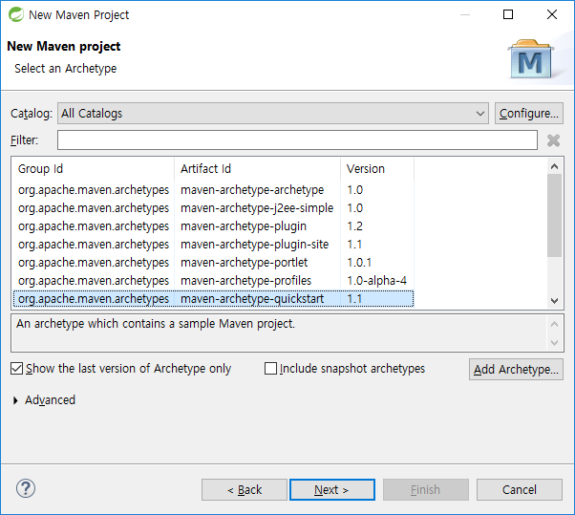

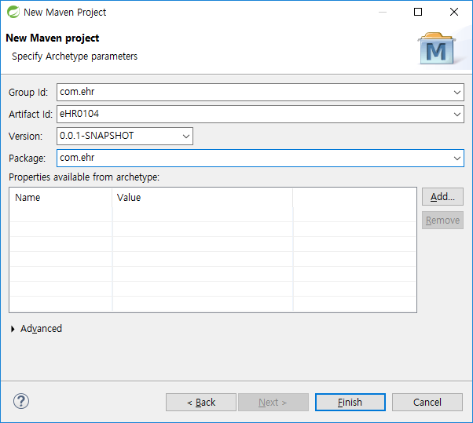

 | pom.xml 에 <properties>에서 끝까지 이걸로 붙여넣기
<properties>
<oracle.jdbc.version>11.2.0.3</oracle.jdbc.version>
<project.build.sourceEncoding>UTF-8</project.build.sourceEncoding>
<maven.compiler.source>1.8</maven.compiler.source>
<maven.compiler.target>1.8</maven.compiler.target>
<junit.version>3.8.1</junit.version>
<log4j.version>1.2.17</log4j.version>
<downloadSources>true</downloadSources>
<downloadJavadocs>true</downloadJavadocs>
</properties>
<!-- Oracle jdbc driver추가 -->
<repositories>
<repository>
<id>oracle</id>
<name>ORACLE JDBC Repository</name>
<url>http://www.datanucleus.org/downloads/maven2/</url>
</repository>
</repositories>
<dependencies>
<dependency>
<groupId>oracle</groupId>
<artifactId>ojdbc6</artifactId>
<version>${oracle.jdbc.version}</version>
</dependency>
<!--// Oracle jdbc driver추가 -->
<!-- https://mvnrepository.com/artifact/log4j/log4j -->
<dependency>
<groupId>log4j</groupId>
<artifactId>log4j</artifactId>
<version>${log4j.version}</version>
</dependency>
<dependency>
<groupId>junit</groupId>
<artifactId>junit</artifactId>
<version>${junit.version}</version>
<scope>test</scope>
</dependency>
</dependencies>
<build>
<plugins>
<!-- JavaDoc -->
<plugin>
<groupId>org.apache.maven.plugins</groupId>
<artifactId>maven-javadoc-plugin</artifactId>
<version>2.9.1</version>
<configuration>
<locale>ko_kr</locale>
<encoding>utf-8</encoding>
</configuration>
</plugin>
<!--// JavaDoc -->
<!-- jar packaging -->
<plugin>
<groupId>org.apache.maven.plugins</groupId>
<artifactId>maven-jar-plugin</artifactId>
<version>3.1.0</version>
<configuration>
<archive>
<manifest>
<classpathPrefix>lib/</classpathPrefix>
<addClasspath>true</addClasspath>
<mainClass>com.ehr.AppMain</mainClass>
</manifest>
</archive>
</configuration>
</plugin>
<!--// jar packaging -->
</plugins>
</build>
</project>

 | log4j~.property soc 내에 복사
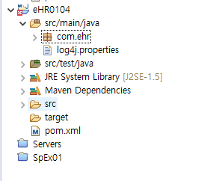

안그러면 Error가 없어지지 않는다.

 | Project Update를 해야한다.

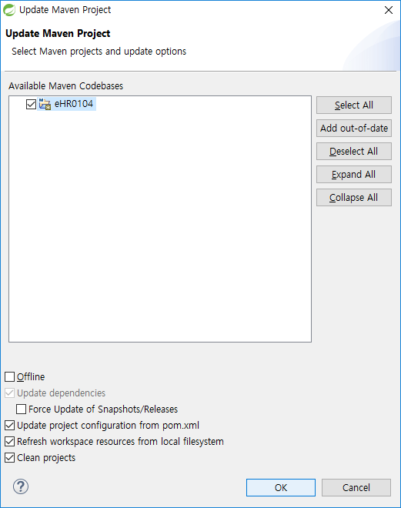

 | jdbc 내려받기

 | 방법은 기존과 비슷 : EHR0102 패키지
 | 1. User |  | VO만들기
 | 2. UserDao |  | Dao만들기 | getConnection
 |  |  |  | add
 |  |  |  | get
 | 참고
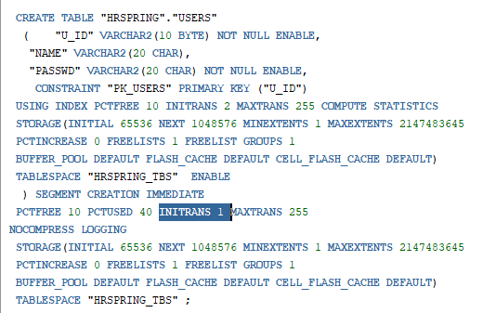

한번에 1개 트랜잭션에서 DML 1명씩 밖에 못함

OOP 상속
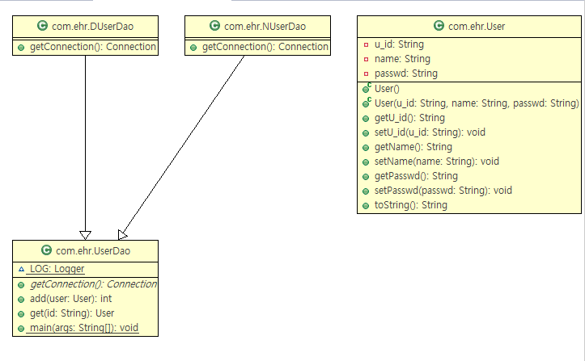
글자
목 차 | eHR0104
 | 同價紅裳 | 용어집
 | Mail: | jamesol@paran.com
 | 폴더공유: | \\211.238.142.124
 | Café | https://cafe.naver.com/kndjang
 | 템플릿 메서드 패턴

getConnection()이라는 공통적인 부분을 상위클래스에 올리고 하위클래스에서 그것을 재정의해 다르게 사용할 수 있도록 하는 것.

 | AmaterasUML

 | 다운로드 및 설치

 | 1. 다운로드(AmaterasUML_x.x.x.zip) : http://sourceforge.jp/projects/amateras/releases/
 | 2. 다운로드 파일 압축풀기
 | 3. 이클립스 ECLIPSE_HOME/plugins 폴더안에 압축을 푼 모든 jar 파일을 집어 넣는다.
 | 경로 : D:\Java_20190415\06_SPRING\soc\spring-tool-suite\sts-bundle\sts-3.9.9.RELEASE\plugins
 | 4. 이클립스를 재실행한다.

 | AmaterasUML 클래스 다이어그램 만들기

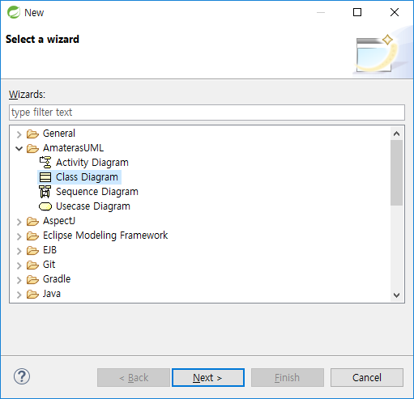

 | 템플릿 메서드 패턴

public abstract class UserDao {
final static Logger LOG = Logger.getLogger(UserDao.class);
//중복 코드의 메소드 추출
//---------------------------------------------------------------------
//01.DB 연결
//---------------------------------------------------------------------
public abstract Connection getConnection() throws ClassNotFoundException, SQLException ;
public int add(User user)throws ClassNotFoundException, SQLException{

 | >> getConnection()을 공통으로 올리기 위해 추상메소드로 수정하였다.
public class DUserDao extends UserDao {
@Override
public Connection getConnection() throws ClassNotFoundException, SQLException {
Class.forName("oracle.jdbc.driver.OracleDriver");
String url = "jdbc:oracle:thin:@211.238.142.124:1521:orcl";
String userId = "HRSPRING";
String passwd = "HRSPRING1026";
Connection conn = DriverManager.getConnection(url,userId,passwd);
LOG.debug("---------------------");
LOG.debug("01. conn : "+conn);
LOG.debug("---------------------");
return conn;
}
}

 | >> DUserDao에서 getConnection()을 재정의하여 필요에 맞게 사용하고 있다.

public static void main(String[] args) {
LOG.debug("---------------------");
LOG.debug("Main");
LOG.debug("---------------------");
//j01_ip : j01_125
UserDao dao = new DUserDao();
User user01 = new User("j01_125","노명진","1234");
try {
LOG.debug("=============================");
LOG.debug("단건 등록");
LOG.debug("=============================");

NUserDao를 실행하려면 UserDao의 Main메소드를 수정해야 한다.

 | >> UserDao는 추상클래스가 되었기 때문에 자신이 객체를 생성할 수 없다. 그래서 UserDao를 상속하는 DUserDao를 통해 객체를 생성했다.

 | 템플릿 메서드 패턴 ( Template Method Pattern )

 | 템플릿 메서드 패턴은 여러 클래스에서 공통으로 사용하는 메서드를 상위 클래스에서 정의하고,
 | 하위 클래스마다 다르게 구현해야 하는 세부적인 사항을 하위 클래스에서 구현하는 패턴을 말합니다.
 | 코드의 중복 제거를 위해 흔히 사용하는 리팩토링 기법이죠.

전략패턴

글자
목 차 | eHR0105
 | 同價紅裳 | 용어집
 | Mail: | jamesol@paran.com
 | 폴더공유: | \\211.238.142.124
 | Café | https://cafe.naver.com/kndjang
 | Connection을 별도의 클래스로 만들자

public class SimpleConnectionMaker {
final static Logger LOG = Logger.getLogger(SimpleConnectionMaker.class);
public Connection getConnection() throws ClassNotFoundException, SQLException {
Class.forName("oracle.jdbc.driver.OracleDriver");
String url = "jdbc:oracle:thin:@211.238.142.124:1521:orcl";
String userId = "HRSPRING";
String passwd = "HRSPRING1026";
Connection conn = DriverManager.getConnection(url,userId,passwd);
LOG.debug("---------------------");
LOG.debug("01. conn : "+conn);
LOG.debug("---------------------");
return conn;
}
}

public class UserDao {
final static Logger LOG = Logger.getLogger(UserDao.class);
private SimpleConnectionMaker simpleConnectionMaker;
public UserDao() {
simpleConnectionMaker = new SimpleConnectionMaker();
}
...
public int add(User user)throws ClassNotFoundException, SQLException{
//---------------------------------------------------------------------
//01.DB 연결
//---------------------------------------------------------------------
Connection conn = simpleConnectionMaker.getConnection();
LOG.debug("=============================");
LOG.debug("01. Connection="+conn);
LOG.debug("=============================");
...
public static void main(String[] args) {
LOG.debug("---------------------");
LOG.debug("Main");
LOG.debug("---------------------");
//j01_ip : j01_125
UserDao dao = new UserDao();
User user01 = new User("j01_125","노명진","1234");

 | 결과


 |  |  | 그러나 강한 결합이 되었기 때문에 유지보수가 힘들다.

 |  |  | 대안

 |  |  | 인터페이스로 만든다.

 | 약한 결합을 위해 Interface

public class DUserDao implements ConnectionMaker {
final static Logger LOG = Logger.getLogger(DUserDao.class);
@Override
public Connection makeConnection() throws ClassNotFoundException, SQLException {
Class.forName("oracle.jdbc.driver.OracleDriver");
String url = "jdbc:oracle:thin:@211.238.142.124:1521:orcl";
String userId = "HRSPRING";
String passwd = "HRSPRING1026";
Connection conn = DriverManager.getConnection(url,userId,passwd);
LOG.debug("---------------------");
LOG.debug("01. conn : "+conn);
LOG.debug("---------------------");
return conn;
}
}
 | Interface ConnectionMaker
public interface ConnectionMaker {
public Connection makeConnection() throws ClassNotFoundException, SQLException;
}

public class UserDao {
final static Logger LOG = Logger.getLogger(UserDao.class);
private ConnectionMaker connectionMaker;
public UserDao() {
//connectionMaker = new DUserDao();
}
public UserDao(ConnectionMaker connectionMaker) {
this.connectionMaker = connectionMaker;
}
...
public int add(User user)throws ClassNotFoundException, SQLException{
//---------------------------------------------------------------------
//01.DB 연결
//---------------------------------------------------------------------
Connection conn = connectionMaker.makeConnection();
...
public User get(String id)throws ClassNotFoundException, SQLException{
User output = null;
//---------------------------------------------------------------------
//01.DB 연결
//---------------------------------------------------------------------
Connection conn = connectionMaker.makeConnection();

package com.ehr;
import java.sql.SQLException;
import org.apache.log4j.Logger;
public class UserDaoTest {
final static Logger LOG = Logger.getLogger(UserDaoTest.class);
public static void main(String[] args) {
LOG.debug("---------------------");
LOG.debug("Main");
LOG.debug("---------------------");
//j01_ip : j01_125
ConnectionMaker connectionMaker = new DUserDao();
UserDao dao = new UserDao(connectionMaker);
User user01 = new User("j01_125","노명진","1234");
try {
LOG.debug("=============================");
LOG.debug("단건 등록");
LOG.debug("=============================");
int flag = dao.add(user01);
LOG.debug("=============================");
LOG.debug("01. add flag="+flag);
LOG.debug("=============================");
if(flag==1) {
LOG.debug("=============================");
LOG.debug("등록 성공"+user01.getU_id());
LOG.debug("=============================");
}
LOG.debug("=============================");
LOG.debug("단건 조회");
LOG.debug("=============================");
User output = dao.get(user01.getU_id());
if(user01.getU_id().equals(output.getU_id())
&& user01.getName().equals(output.getName())
&& user01.getPasswd().equals(output.getPasswd())
) {
LOG.debug("=============================");
LOG.debug("조회 성공"+output);
LOG.debug("=============================");
}else {
LOG.debug("=============================");
LOG.debug("조회 실패"+output);
LOG.debug("=============================");
}
} catch (ClassNotFoundException | SQLException e) {
e.printStackTrace();
}
}
}

왜 이게 되지?
 | Interface에서 implements란
 | 인터페이스에 정의된 멤버들을 클래스에서 대신 구현을 하겠다는 의미

 | 인터페이스를 통해 다중 상속이 가능하다.

 | public class InterfaceTestClass implements InterfaceTest1 , InterfaceTest2, InterfaceTest3{/*구현*/}

 | public static void main(String[] args) {
 | InterfaceTest1 i1 = new InterfaceTestClass();
 | InterfaceTest2 i2 = new InterfaceTestClass();
 | InterfaceTest3 i3 = new InterfaceTestClass();
 | }
 | 위에서 보다시피 InterfaceTest1,2,3는 인터페이스이다. 그리고 InterfaceTestClass는 클래스이다.
 | 즉 인터페이스 i = new 클래스()와 같은 형태로 인터페이스 객체를 만들어 다형성을 사용할 수 있다.
 | 아마 InterfaceTestClass에서는 InterfaceTest1,2,3의 모든 메서드들이 구현되어 있을것 이다.
 | 하지만 i1에서는 InterfaceTest1의 메서드만 사용가능하고 i2는 InterfaceTest2의 메서드만 사용이 가능하고 i3은 InterfaceTest3의 메서드만 사용이 가능하다.

 | 출처
 | https://debugdaldal.tistory.com/171

 | 전략패턴

 | UserDaoTest-UserDao-ConnectionMaker
 | 객체들이 할 수 있는 행위 각각에 대해 전략 클래스를 생성하고, 유사한 행위들을 캡슐화하는 인터페이스를 정의하여 객체의 행위를 동적으로 바꾸고 싶은 경우 직접 행위를 수정하지 않고 전략을 바꿔주기만 함으로써 행위를 유연하게 확장하는 방법

제어의 역전
글자
목 차 | eHR0106
 | 同價紅裳 | 용어집
 | Mail: | jamesol@paran.com
 | 폴더공유: | \\211.238.142.124
 | Café | https://cafe.naver.com/kndjang
 | IOC(inversion of Control) : 제어의 역전

 | 프로그램의 제어 구조가 뒤바뀌는 것
 | 오브젝트가 자신이 사용할 오브젝트를 스스로 선택하지 않는다. 당연히 생성하지도 않는다.
 | 또 자신도 어떻게 만들어지고 어디서 사용되는지 알 수 없다.
 | 모든 제어 권한을 자신이 아닌 대상에게 위임하는 것(제어가 역전되었다.)

 | 왜 제어의 역전이 중요한가?
 | 프로그래밍이란 제어를 순서화 하는 일련의 과정 입니다. 하나의 프로그램은 수천, 수만개의 제어를 가질 수 있습니다. 프로그래머가 다음에 일어날 모든 제어를 알고, 관리한다는 것은 불가능에 가깝습니다. 관련이 깊은 제어와 속성들을 하나로 묶어 객체를 만들고, 객체들이 상호작용 하도록 하자는 것이 객체-지향의 개념이라고 할 수 있습니다. 단위 제어를 객체에 묶었어도 여전히 객체들을 제어 해야 합니다. 어떻게하면 프로그래머가 작성하는 코드가 제어의 숫자를 줄일 수 있게 할까?에 대한 고민이 바로 "제어의 역전" 입니다.

 | 출처: https://vandbt.tistory.com/43 [소프트웨어 디자인- Design Software by vandbt]

 | 팩토리 (Factory)

 | 객체의 생성 방법을 결정하고 return

 | DaoFactory.java
 | UserDao.java
 | BoardDao.java
package com.ehr;
public class DaoFactory {
/*
* UserDao.java
BoardDao.java
*/
//Factory : 객체의 생성 방법을 결정하고 return
public UserDao userDao() {
//1.UserDao가 사용할 ConnectionMaker로 결정
//ConnectionMaker connectionMaker = new DUserDao();
//2.UserDao 생성
//2.1.사용할 ConnectionMaker 타입의 Object를 제공
//2.2.UserDao와 ConnectionMaker의 의존 관계 결정
UserDao dao = new UserDao(connectionMaker());
return dao;
}
public ConnectionMaker connectionMaker() {
//1.UserDao가 사용할 ConnectionMaker로 결정
return new DUserDao();
}
}
public class UserDaoTest {
final static Logger LOG = Logger.getLogger(UserDaoTest.class);
public static void main(String[] args) {
LOG.debug("---------------------");
LOG.debug("Main");
LOG.debug("---------------------");
UserDao dao = new DaoFactory().userDao();
...

Spring 시작
글자
목 차 | eHR0107 | eHR0108
 | 同價紅裳 | 용어집
 | Mail: | jamesol@paran.com
 | 폴더공유: | \\211.238.142.124
 | Café | https://cafe.naver.com/kndjang
 | DaoFactory Spring 인식(Annotation)

 | @Configuration |  | Application Context 또는 BeanFactory가 사용할 설정 정보라는 표시
 | @Bean |  | 오브젝트 생성을 담당하는 IoC용 메소드
package com.ehr;
import org.springframework.context.annotation.Bean;
import org.springframework.context.annotation.Configuration;
@Configuration
public class DaoFactory {
@Bean
public UserDao userDao() {
//1.UserDao가 사용할 ConnectionMaker로 결정
//ConnectionMaker connectionMaker = new DUserDao();
//2.UserDao 생성
//2.1.사용할 ConnectionMaker 타입의 Object를 제공
//2.2.UserDao와 ConnectionMaker의 의존 관계 결정
UserDao dao = new UserDao(connectionMaker());
return dao;
}
@Bean
public ConnectionMaker connectionMaker() {
//1.UserDao가 사용할 ConnectionMaker로 결정
return new DUserDao();
}
}

 | applicationContext.xml 생성






 |  |  |  |  | 태그에 대한 설명은 아래에 있다.
 |  |  |  |  | http://www.springframework.org/schema/beans/spring-beans.xsd

 | Spring으로 객체 만들기

public class UserDaoTest {
final static Logger LOG = Logger.getLogger(UserDaoTest.class);
public static void main(String[] args) {
LOG.debug("---------------------");
LOG.debug("Main");
LOG.debug("---------------------");
//UserDao dao = new DaoFactory().userDao();
//Spring IoC 로 객체 생성
ApplicationContext context = new AnnotationConfigApplicationContext(DaoFactory.class);
UserDao dao = context.getBean("userDao", UserDao.class);
LOG.debug("=============================");
LOG.debug("00. UserDao="+dao);
LOG.debug("=============================");

ApplicationContext 인터페이스로 context를 가져와서
context로 getBean(팩토리메소드이름,가져올 클래스 타입)을 한다.

 | ApplicationContext가 동작하는 과정
<<등록>>
Client
ApplicationContext

<<요청>>
UserDao
빈 목록 : userDao, boardDao....
<<생성요청>>

<<조회>>

getBean

<<사용>>

 | 객체를 생성하는 패턴은 싱글톤 패턴이다.

 | 싱글톤 패턴(Singleton)
 | 인스턴스가 프로그램 내에서 오직 하나만 생성되는 것을 보장하고, 프로그램어디에서든 이 인스턴스에 접근할 수 있도록하는 패턴.
//Spring IoC 로 객체 생성
ApplicationContext context = new AnnotationConfigApplicationContext(DaoFactory.class);
UserDao dao = context.getBean("userDao", UserDao.class);
UserDao dao2 = context.getBean("userDao", UserDao.class);
UserDao dao3 = context.getBean("userDao", UserDao.class);
LOG.debug("=============================");
LOG.debug("00. UserDao="+dao);
LOG.debug("00. UserDao2="+dao2);
LOG.debug("00. UserDao3="+dao3);
LOG.debug("=============================");

 | 2019-08-20 11:43:01,930 DEBUG [main] ehr.UserDaoTest (UserDaoTest.java:23) - =============================
 | 2019-08-20 11:43:01,930 DEBUG [main] ehr.UserDaoTest (UserDaoTest.java:24) - 00. UserDao=com.ehr.UserDao@76329302
 | 2019-08-20 11:43:01,930 DEBUG [main] ehr.UserDaoTest (UserDaoTest.java:25) - 00. UserDao2=com.ehr.UserDao@76329302
 | 2019-08-20 11:43:01,930 DEBUG [main] ehr.UserDaoTest (UserDaoTest.java:26) - 00. UserDao3=com.ehr.UserDao@76329302
 | 2019-08-20 11:43:01,930 DEBUG [main] ehr.UserDaoTest (UserDaoTest.java:27) - =============================

 | 싱글톤 패턴

public class Singleton {
// 유일한 인스턴스를 담고있는 static 변수
private static Singleton singleton;
// 생성자를 private으로 선언함
private Singleton(){
}
// Singleton 인스턴스를 얻기 위한 static 메소드
public static Singleton getInstance() {
// 아직 인스턴스가 생성된적이 없음 = 존재하지 않음
if(singleton == null) {
// 인스턴스 생성. 생성자가 private이니까 클래스 내부에서는 가능.
singleton = new Singleton();
}
return singleton;
}
} 출처: https://preamtree.tistory.com/102 [Preamtree의 행복로그]

 | >> 위와 같이 생성자를 private로 주어서 외부에서 객체를 생성하지 못하게 한다.
 | >> 대신 getInstance() 메소드를 통해 객체를 생성한다.

 | bean id, class

 | XML 설정
 | 빈설정파일 | @Configuration | beans
 | 빈 이름 | @Bean methodName | <bean id = "methodName"
 | 빈 클래스 | return dao | <bean class="com.her.UserDao"

 | applicationContext.xml
<?xml version="1.0" encoding="UTF-8"?>
<beans xmlns="http://www.springframework.org/schema/beans"
xmlns:xsi="http://www.w3.org/2001/XMLSchema-instance"
xsi:schemaLocation="http://www.springframework.org/schema/beans http://www.springframework.org/schema/beans/spring- beans.xsd">
<bean id="dUserDao" class="com.ehr.DUserDao"></bean>
<bean id="userDao" class="com.ehr.UserDao" >
<property name="connectionMaker" ref="dUserDao" />
</bean>
</beans>

DI(dependency injection)

public class UserDao {
final static Logger LOG = Logger.getLogger(UserDao.class);
private ConnectionMaker connectionMaker;
public UserDao() {
//connectionMaker = new DUserDao();
}
public UserDao(ConnectionMaker connectionMaker) {
this.connectionMaker = connectionMaker;
}
public void setConnectionMaker(ConnectionMaker connectionMaker) {
this.connectionMaker = connectionMaker;
}
....

 | eHR0108
 | Injection

 | 종류
 | 1 | Setter Injection
 | 2 | Constructor Injection



 |  | init-method | 생성자 같이 클래스 호출 시 가장 먼저 클래스 내 메소드 실행
 |  | destroy-method | 객체 반환
 |  | scope | singleton(기본), prototype(새로 생성)

 |  |  | singleton

 |  |  | prototype

 |  | lazy-init | FALSE | 객체를 모두 미리 생성
 |  |  | TRUE | 객체를 호출 시 생성

public class TvClient02 {
public final static Logger LOG = Logger.getLogger(TvClient02.class);
public static void main(String[] args) {
AbstractApplicationContext context = new GenericXmlApplicationContext("applicationContext02.xml");
LOG.info("----------------------------------");
LOG.info("context : "+context);
LOG.info("----------------------------------");
SamsungTV samsungTV = (com.ehr.SamsungTV) context.getBean("samsungTV");
SamsungTV samsungTV1 = (com.ehr.SamsungTV) context.getBean("samsungTV");
SamsungTV samsungTV2 = (com.ehr.SamsungTV) context.getBean("samsungTV");
LOG.info("----------------------------------");
LOG.info("SamsungTV1 : "+samsungTV);
LOG.info("SamsungTV2 : "+samsungTV1);
LOG.info("SamsungTV3 : "+samsungTV2);
LOG.info("----------------------------------");
samsungTV.powerOn();
samsungTV.volumeUp();
samsungTV.volumeDown();
samsungTV.powerOff();
context.close();
}
}

package com.ehr;
import org.apache.log4j.Logger;
public class SamsungTV implements Tv {
private String brandNm = "Samsung";
public void destroyMethod() {
LOG.info("------------------------------------");
LOG.info("destroy : 객체 반환");
LOG.info("------------------------------------");
}
public void initMethod() {
LOG.info("------------------------------------");
LOG.info("init : 초기화");
LOG.info("------------------------------------");
}
@Override
public void powerOn() {
LOG.info("------------------------------------");
LOG.info("powerOn : "+brandNm+" TV의 전원을 켠 다.");
LOG.info("------------------------------------");
}
......

2019-08-20 15:36:10,014 INFO [main] xml.XmlBeanDefinitionReader (XmlBeanDefinitionReader.java:317) - Loading XML bean definitions from class path resource [applicationContext02.xml]
2019-08-20 15:36:10,086 INFO [main] support.GenericXmlApplicationContext (AbstractApplicationContext.java:583) - Refreshing org.springframework.context.support.GenericXmlApplicationContext@78e03bb5: startup date [Tue Aug 20 15:36:10 KST 2019]; root of context hierarchy
2019-08-20 15:36:10,113 INFO [main] ehr.TvClient02 (TvClient02.java:12) - ----------------------------------
2019-08-20 15:36:10,114 INFO [main] ehr.TvClient02 (TvClient02.java:13) - context : org.springframework.context.support.GenericXmlApplicationContext@78e03bb5: startup date [Tue Aug 20 15:36:10 KST 2019]; root of context hierarchy
2019-08-20 15:36:10,114 INFO [main] ehr.TvClient02 (TvClient02.java:14) - ----------------------------------
2019-08-20 15:36:10,122 INFO [main] ehr.Tv (SamsungTV.java:16) - ------------------------------------
2019-08-20 15:36:10,122 INFO [main] ehr.Tv (SamsungTV.java:17) - init : 초기화
2019-08-20 15:36:10,123 INFO [main] ehr.Tv (SamsungTV.java:18) - ------------------------------------
2019-08-20 15:36:10,123 INFO [main] ehr.TvClient02 (TvClient02.java:20) - ----------------------------------
2019-08-20 15:36:10,123 INFO [main] ehr.TvClient02 (TvClient02.java:21) - SamsungTV1 : com.ehr.SamsungTV@5e5792a0
2019-08-20 15:36:10,124 INFO [main] ehr.TvClient02 (TvClient02.java:22) - SamsungTV2 : com.ehr.SamsungTV@5e5792a0
2019-08-20 15:36:10,124 INFO [main] ehr.TvClient02 (TvClient02.java:23) - SamsungTV3 : com.ehr.SamsungTV@5e5792a0
2019-08-20 15:36:10,124 INFO [main] ehr.TvClient02 (TvClient02.java:24) - ----------------------------------

<?xml version="1.0" encoding="UTF-8"?>
<beans xmlns="http://www.springframework.org/schema/beans"
xmlns:xsi="http://www.w3.org/2001/XMLSchema-instance"
xmlns:p="http://www.springframework.org/schema/p"
xsi:schemaLocation="http://www.springframework.org/schema/beans http://www.springframework.org/schema/beans/spring-beans.xsd">
<!-- id속성은 영문자로 시작, 숫자사용 -->
<!-- 특수문자는 name 속성을 쓴다.
name속성은 ex) http://www.sist.co.kr/ 도 가능하다.
-->
<bean id="samsungTV" class="com.ehr.SamsungTV" init-method="initMethod" destroy-method="destroyMethod"
scope="singleton" lazy-init="true"
>
</bean>
</beans>

CollectionBean
글자
목 차
 | 同價紅裳 | 용어집
 | Mail: | jamesol@paran.com
 | 폴더공유: | \\211.238.142.124
 | Café | https://cafe.naver.com/kndjang
 | CollectionBeanList
package com.ehr.list;
import java.util.List;
import org.apache.log4j.Logger;
import org.springframework.context.support.AbstractApplicationContext;
import org.springframework.context.support.GenericXmlApplicationContext;
public class CollectionBeanListClient {
static final Logger LOG = Logger.getLogger(CollectionBeanListClient.class);
public static void main(String[] args) {
AbstractApplicationContext context =
new GenericXmlApplicationContext("applicationContextList.xml");
LOG.info("01.context:"+context);
CollectionBeanList colList =
context.getBean("collectionBeanList", CollectionBeanList.class);
LOG.info("02.colList:"+colList);
List<String> list = colList.getAddressList();
for(String addr:list) {
LOG.info("03.addr:"+addr);
}
}
}

context문서와 접촉한다.

클래스 전체를 CollectionBeanList로 가져온다.

클래스에서 getAddressList를 실행하여 List를 가져온다.

<?xml version="1.0" encoding="UTF-8"?>
<beans xmlns="http://www.springframework.org/schema/beans"
xmlns:xsi="http://www.w3.org/2001/XMLSchema-instance"
xsi:schemaLocation="http://www.springframework.org/schema/beans http://www.springframework.org/schema/beans/spring-beans.xsd">
<bean id="collectionBeanList" class="com.ehr.list.CollectionBeanList">
<property name="addressList">
<list>
<value>서울시 마포구 월드컵북로 21 풍성빌딩</value>
<value>서울시 강남구 테란로 132(역삼동)</value>
</list>
</property>
</bean>
</beans>

property에 ref, value, list로 값을 줄 수 있구나

package com.ehr.list;
import java.util.List;
public class CollectionBeanList {
private List<String> addressList;
public List<String> getAddressList() {
return addressList;
}
public void setAddressList(List<String> addressList) {
this.addressList = addressList;
}
}

 | 출력화면
 | 2019-08-21 17:25:36,439 INFO [main] xml.XmlBeanDefinitionReader (XmlBeanDefinitionReader.java:317) - Loading XML bean definitions from class path resource [applicationContextList.xml]
 | 2019-08-21 17:25:36,511 INFO [main] support.GenericXmlApplicationContext (AbstractApplicationContext.java:583) - Refreshing org.springframework.context.support.GenericXmlApplicationContext@2957fcb0: startup date [Wed Aug 21 17:25:36 KST 2019]; root of context hierarchy
 | 2019-08-21 17:25:36,561 INFO [main] list.CollectionBeanListClient (CollectionBeanListClient.java:17) - 01.context:org.springframework.context.support.GenericXmlApplicationContext@2957fcb0: startup date [Wed Aug 21 17:25:36 KST 2019]; root of context hierarchy
 | 2019-08-21 17:25:36,562 INFO [main] list.CollectionBeanListClient (CollectionBeanListClient.java:20) - 02.colList:com.ehr.list.CollectionBeanList@55d56113
 | 2019-08-21 17:25:36,562 INFO [main] list.CollectionBeanListClient (CollectionBeanListClient.java:25) - 03.addr:서울시 마포구 월드컵북로 21 풍성빌딩
 | 2019-08-21 17:25:36,562 INFO [main] list.CollectionBeanListClient (CollectionBeanListClient.java:25) - 03.addr:서울시 강남구 테란로 132(역삼동)

 | CollectionBeanSet

 | set은 list와 비슷하다.

public class CollectionBeanSetClient {
static final Logger LOG = Logger.getLogger(CollectionBeanSetClient.class);
public static void main(String[] args) {
AbstractApplicationContext context =
new GenericXmlApplicationContext("applicationContextSet.xml");
LOG.info("01.context:"+context);
CollectionBeanSet colSet =
context.getBean("collectionBeanSet", CollectionBeanSet.class);
LOG.info("02.colSet:"+colSet);
Set<String> set = colSet.getAddressSet();
for(String addr :set) {
LOG.info("03.addr:"+addr);
}
}
}

<?xml version="1.0" encoding="UTF-8"?>
<beans xmlns="http://www.springframework.org/schema/beans"
xmlns:xsi="http://www.w3.org/2001/XMLSchema-instance"
xsi:schemaLocation="http://www.springframework.org/schema/beans http://www.springframework.org/schema/beans/spring-beans.xsd">
<bean id="collectionBeanSet" class="com.ehr.set.CollectionBeanSet">
<property name="addressSet">
<set value-type="java.lang.String">
<value>서울시 마포구 월드컵북로 21 풍성빌딩</value>
<value>서울시 강남구 테란로 132(역삼동)</value>
<value>서울시 마포구 월드컵북로 21 풍성빌딩</value>
</set>
</property>
</bean>
</beans>

타입을 임의로 지정해줄 수 있다. (기본값은 String) ex)Integer,Double,Object ...etc

package com.ehr.set;
import java.util.Set;
public class CollectionBeanSet {
private Set<String> addressSet;
public Set<String> getAddressSet() {
return addressSet;
}
public void setAddressSet(Set<String> addressSet) {
this.addressSet = addressSet;
}
}

 | 출력화면
 | 2019-08-21 17:26:12,472 INFO [main] xml.XmlBeanDefinitionReader (XmlBeanDefinitionReader.java:317) - Loading XML bean definitions from class path resource [applicationContextSet.xml]
 | 2019-08-21 17:26:12,545 INFO [main] support.GenericXmlApplicationContext (AbstractApplicationContext.java:583) - Refreshing org.springframework.context.support.GenericXmlApplicationContext@2957fcb0: startup date [Wed Aug 21 17:26:12 KST 2019]; root of context hierarchy
 | 2019-08-21 17:26:12,597 INFO [main] set.CollectionBeanSetClient (CollectionBeanSetClient.java:18) - 01.context:org.springframework.context.support.GenericXmlApplicationContext@2957fcb0: startup date [Wed Aug 21 17:26:12 KST 2019]; root of context hierarchy
 | 2019-08-21 17:26:12,597 INFO [main] set.CollectionBeanSetClient (CollectionBeanSetClient.java:21) - 02.colSet:com.ehr.set.CollectionBeanSet@55d56113
 | 2019-08-21 17:26:12,597 INFO [main] set.CollectionBeanSetClient (CollectionBeanSetClient.java:26) - 03.addr:서울시 마포구 월드컵북로 21 풍성빌딩
 | 2019-08-21 17:26:12,597 INFO [main] set.CollectionBeanSetClient (CollectionBeanSetClient.java:26) - 03.addr:서울시 강남구 테란로 132(역삼동)

 | CollectionBeanMap

 | Map<String(key), String(value)> : map은 key와 value의 쌍으로 이루어진 값들의 List이다.

 | 주요 메소드
 | map.keyset() : map의 key만 담은 Set<String>을 반환한다. (참고로 set은 중복이 없는 List이다.)
 | map.get(key) : key에 해당하는 value값을 가져온다.

public class CollectionBeanMapClient {
static final Logger LOG=Logger.getLogger(CollectionBeanMapClient.class);
public static void main(String[] args) {
AbstractApplicationContext context =
new GenericXmlApplicationContext("/applicationContextMap.xml");
LOG.info("01.context:"+context);
CollectionBeanMap colMap =
(CollectionBeanMap) context.getBean("collectionBeanMap");
LOG.info("02.colMap:"+colMap);
Map<String, String> map =colMap.getAddressMap();
Set<String> set = map.keySet();
for(String key:set) {
LOG.info("03.key:"+key+"="+map.get(key));
}
}
}

클래스에서 getAddressMap을 실행하여 map을 가져온다.
keyset()을 통해 key set을 가져온다.

key를 이용해 map의 모든 값을 출력한다.

<?xml version="1.0" encoding="UTF-8"?>
<beans xmlns="http://www.springframework.org/schema/beans"
xmlns:xsi="http://www.w3.org/2001/XMLSchema-instance"
xsi:schemaLocation="http://www.springframework.org/schema/beans http://www.springframework.org/schema/beans/spring-beans.xsd">
<bean id="collectionBeanMap" class="com.ehr.map.CollectionBeanMap">
<property name="addressMap">
<map>
<entry>
<key><value>강북</value></key>
<value>서울시 마포구 월드컵북로 21 풍성빌딩</value>
</entry>
<entry>
<key><value>강남</value></key>
<value>서울시 강남구 테란로 132(역삼동)</value>
</entry>
</map>
</property>
</bean>
</beans>

property에 map을 넣으려면 entry-key-value와 entry-value의 형식으로 데이터를 넣는다.

package com.ehr.map;
import java.util.Map;
public class CollectionBeanMap {
private Map<String,String> addressMap;
public Map<String, String> getAddressMap() {
return addressMap;
}
public void setAddressMap(Map<String, String> addressMap) {
this.addressMap = addressMap;
}
}

 | 출력화면
 | 2019-08-21 17:12:07,579 INFO [main] xml.XmlBeanDefinitionReader (XmlBeanDefinitionReader.java:317) - Loading XML bean definitions from class path resource [applicationContextMap.xml]
 | 2019-08-21 17:12:07,652 INFO [main] support.GenericXmlApplicationContext (AbstractApplicationContext.java:583) - Refreshing org.springframework.context.support.GenericXmlApplicationContext@2957fcb0: startup date [Wed Aug 21 17:12:07 KST 2019]; root of context hierarchy
 | 2019-08-21 17:12:07,698 INFO [main] map.CollectionBeanMapClient (CollectionBeanMapClient.java:17) - 01.context:org.springframework.context.support.GenericXmlApplicationContext@2957fcb0: startup date [Wed Aug 21 17:12:07 KST 2019]; root of context hierarchy
 | 2019-08-21 17:12:07,698 INFO [main] map.CollectionBeanMapClient (CollectionBeanMapClient.java:20) - 02.colMap:com.ehr.map.CollectionBeanMap@2d928643
 | 2019-08-21 17:12:07,698 INFO [main] map.CollectionBeanMapClient (CollectionBeanMapClient.java:26) - 03.key:강북=서울시 마포구 월드컵북로 21 풍성빌딩
 | 2019-08-21 17:12:07,698 INFO [main] map.CollectionBeanMapClient (CollectionBeanMapClient.java:26) - 03.key:강남=서울시 강남구 테란로 132(역삼동)

DataSource
글자
목 차
 | 同價紅裳 | 용어집
 | Mail: | jamesol@paran.com
 | 폴더공유: | \\211.238.142.124
 | Café | https://cafe.naver.com/kndjang
 | Connection을 위한 DataSource 만들기

 | https://gmlwjd9405.github.io/2018/12/19/jdbctemplate-usage.html

<?xml version="1.0" encoding="UTF-8"?>
<beans xmlns="http://www.springframework.org/schema/beans"
xmlns:xsi="http://www.w3.org/2001/XMLSchema-instance"
xsi:schemaLocation="http://www.springframework.org/schema/beans http://www.springframework.org/schema/beans/spring-beans.xsd">
<bean id="dataSource" class="org.springframework.jdbc.datasource.SimpleDriverDataSource">
<property name="driverClass" value="oracle.jdbc.driver.OracleDriver" />
<property name="url" value="jdbc:oracle:thin:@211.238.142.124:1521:orcl"/>
<property name="username" value="HRSPRING"/>
<property name="password" value="HRSPRING1026"/>
</bean>
<bean id="userDao" class="com.ehr.UserDao">
<property name="dataSource" ref="dataSource"></property>
</bean>
</beans>
Setter Injection

UserDao의 DataSource를 bean의 Value로 Set한다.

public class UserDao {
static final Logger LOG= Logger.getLogger(UserDao.class);
private DataSource dataSource;
public UserDao() {
}
public void setDataSource(DataSource dataSource) {
this.dataSource = dataSource;
}
public int add(User user)throws ClassNotFoundException,SQLException{
//----------------------------------------
//01.DB 연결
//----------------------------------------
Connection c = dataSource.getConnection();
LOG.debug("=============================");
LOG.debug("01. Connection="+c);
LOG.debug("=============================");
//----------------------------------------
//02.SQL작성
//----------------------------------------
StringBuilder sb=new StringBuilder();
sb.append(" INSERT INTO users ( \n");
sb.append(" u_id, \n");
sb.append(" name, \n");
sb.append(" passwd \n");
sb.append(" ) VALUES ( \n");
sb.append(" ?, \n");
sb.append(" ?, \n");
sb.append(" ? \n");
sb.append(" ) \n");
...

getConnection()은 dataSource.getConnection()를 하면 된다.

Junit설치
글자
목 차
 | 同價紅裳 | 용어집
 | Mail: | jamesol@paran.com
 | 폴더공유: | \\211.238.142.124
 | Café | https://cafe.naver.com/kndjang
 | Spring-jdbc

 | https://mvnrepository.com/artifact/org.springframework/spring-jdbc/4.3.10.RELEASE



 | Junit

 | Junit은 기존에 존재하기 때문에 버전정보만 바꿔준다.
 | pom.xml

 | Spring-test

 | https://mvnrepository.com/artifact/org.springframework/spring-test/4.3.10.RELEASE



 | pox.xml

버전은 spring과 같음

JUnit
글자
목 차 | eHR0201
 | 同價紅裳 | 용어집
 | Mail: | jamesol@paran.com
 | 폴더공유: | \\211.238.142.124
 | Café | https://cafe.naver.com/kndjang
 | Junit

 | JUnit은 자바 프로그래밍 언어용 유닛 테스트 프레임워크이다.

 | Test

 | @Test | JUnit에게 테스트용 메소드임을 알려줌
 |  | @Test(timeout=5000) |  |  | 지정된 milisecond 안에 테스트가 수행되면 True (5초)

 |  | 오류메세지
 |  | 2019-08-21 14:33:03,201 INFO [Time-limited test] xml.XmlBeanDefinitionReader (XmlBeanDefinitionReader.java:317) - Loading XML bean definitions from class path resource [applicationContext.xml]

 |  | @Test(expected=RuntimeException) |  |  |  | 에러 Exception이 발생하면 True

 |  | 오류메세지

 | assertThat

 | assertThat(String actual, Matcher<? super String> matcher)

 | actual이 matcher와 같지 않으면 테스트 시 오류가 나옴!
 | 예시)
 | assertThat(dao.count("_125"), is(0));

 | >> dao.count()가 0이 맞는지? >> 맞으면 테스트 성공, 틀리면 테스트 실패

 | 오류화면



 | Ignore


 | @Ignore | Test를 하지 않음

 |  | 예시
 |  | @Test
 |  | @Ignore
 |  | public void addAndGet() {
Ignore된 것은 회색 표시됨
 |  | }

 | UserDaoJunit02
 | Before, After

 | 1. 테스트 클래스에서 @Test가 붙은 public void이며 파라미터가 없는 테스트 메소드를 모두 찾는다.
 | 2. 테스트 클래스에 오브젝트를 하나 만든다.
 | 3. @Before가 붙은 메소드가 있으면 실행한다.(@Before부터 실행된다는 의미)
 | 4. @Test가 붙은 메소드를 1개 실행
 | 5. @After가 붙은 메소드를 실행한다.
 | 6. 나머지 테스트에 대해 2~5번이 반복된다.
 | 7. 모든 테스트 결과를 보여준다.
@Before
public void setUp() {
LOG.info("^^^^^^^^^^^^^^^^^^^^^^^^^^^^^^");
LOG.info("0 setUp()=");
LOG.info("^^^^^^^^^^^^^^^^^^^^^^^^^^^^^^");
user01=new User("j01_125","노명진01","1234");
user02=new User("j02_125","노명진02","1234");
user03=new User("j03_125","노명진03","1234");
//Spring IoC로 객체 생성
AbstractApplicationContext context = new GenericXmlApplicationContext("applicationContext.xml");
dao = context.getBean("userDao", UserDao.class);
LOG.info("==============================");
LOG.info("=context="+context);
LOG.info("=dao="+dao);
LOG.info("==============================");
}
...
@Test//1.JUnit에게 테스트용 메소드임을 알려줌
public void addAndGet() {//2. public
LOG.info("==============================");
LOG.info("=01 삭제=");
LOG.info("==============================");
try {
dao.deleteUser(user01);
dao.deleteUser(user02);
dao.deleteUser(user03);
assertThat(dao.count("_125"), is(0));
LOG.info("==============================");
LOG.info("=02 단건등록=");
LOG.info("==============================");
...
@After
public void tearDown() {
LOG.info("^^^^^^^^^^^^^^^^^^^^^^^^^^^^^^");
LOG.info("99 tearDown()=");
LOG.info("^^^^^^^^^^^^^^^^^^^^^^^^^^^^^^");
}

 |  |  |  |  |  |  | 모든 @Test 메소드가 이런 순서로 작동한다.

Before

근데 테스트할 때마다 새로 객체를 만들어줘야 하잖아!! ->> 낭비!

addAndGet()

tearDown()

 | Context 객체 한번만 선언하기!

 | @RunWith(SpringJUnit4ClassRunner.class)
 | @ContextConfiguration(locations = "/applicationContext.xml")
 | public class UserDaoJunitContext {
 |  | final Logger LOG = Logger.getLogger(UserDaoJunitContext.class);
 |  | @Autowired
 |  | ApplicationContext context;
 |  | …

 | 이렇게 하면

 |  | @Before
 |  |  | public void setUp() {
 |  |  |  | LOG.info("^^^^^^^^^^^^^^^^^^^^^^^^^^^^^^");
 |  |  |  | LOG.info("0 setUp()=");
 |  |  |  | LOG.info("^^^^^^^^^^^^^^^^^^^^^^^^^^^^^^");
 |  |  |  | user01=new User("j01_125","노명진01","1234");
 |  |  |  | user02=new User("j02_125","노명진02","1234");
 |  |  |  | user03=new User("j03_125","노명진03","1234");

 |  |  |  | dao = context.getBean("userDao", UserDao.class);
 |  |  |  | LOG.info("==============================");
 |  |  |  | LOG.info("=context="+context);
 |  |  |  | LOG.info("=dao="+dao);
 |  |  |  | LOG.info("==============================");
 |  |  | }

 | 내 테스트 파일은 3개의 테스트 메소드가 있었는데 그것의 context 객체 주소가 다음과 같이 나왔다.

 | addAndGet() |  | org.springframework.context.support.GenericApplicationContext@c038203
 | getFailure() |  | org.springframework.context.support.GenericApplicationContext@c038203
 | count() |  | org.springframework.context.support.GenericApplicationContext@c038203

 | 이렇듯 한 번의 테스트에 여러 appcontext를 쓸 필요 없이 1개를 돌려쓰면 되서 테스트 시간을 절약할 수 있다.

temp (2)
글자
목 차 | eHR0204
 | 同價紅裳 | 용어집
 | Mail: | jamesol@paran.com
 | 폴더공유: | \\211.238.142.124
 | Café | https://cafe.naver.com/kndjang

public int deleteUser(User user)throws ClassNotFoundException,SQLException{
//----------------------------------------
//01.DB 연결
//----------------------------------------
Connection c = dataSource.getConnection();
LOG.debug("=============================");
LOG.debug("01. Connection="+c);
LOG.debug("=============================");
//----------------------------------------
//02.SQL작성
//----------------------------------------
StringBuilder sb=new StringBuilder();
sb.append(" DELETE FROM users \n");
sb.append(" WHERE u_id = ? \n");
LOG.debug("=============================");
LOG.debug("02. sql=\n"+sb.toString());
LOG.debug("=============================");
//----------------------------------------
//03.PreparedStatement
//----------------------------------------
PreparedStatement ps = c.prepareStatement(sb.toString());
ps.setString(1, user.getU_id());
LOG.debug("=============================");
LOG.debug("03. param="+user);
LOG.debug("=============================");
//----------------------------------------
//04.Run sql
//----------------------------------------
int flag = ps.executeUpdate();
LOG.debug("=============================");
LOG.debug("04. Run flag="+flag);
LOG.debug("=============================");
//----------------------------------------
//05.자원반납
//----------------------------------------
ps.close();
c.close();
return flag;
}

변하는 부분!

변하지 않는 부분
이 메소드로 통합!
PreparedStatement makeStatement(Connection c){}

public int deleteUser(User user){
//----------------------------------------
//01.DB 연결
//----------------------------------------
Connection c = null;
PreparedStatement ps = null;
int flag = 0;
try {
c = dataSource.getConnection();
LOG.info("=============================");
LOG.info("01. Connection="+c);
LOG.info("=============================");
//========================================
//02.SQL작성=변하는 부분 메소드로 추출 =
//========================================
ps = makeStatement(c);
//----------------------------------------
//04.Run sql
//----------------------------------------
flag = ps.executeUpdate();
LOG.info("=============================");
LOG.info("04. Run flag="+flag);
LOG.info("=============================");
}catch(SQLException e) {
LOG.info("=============================");
LOG.info("05. SQLException="+e.getMessage());
LOG.info("=============================");
}finally {
//----------------------------------------
//05.자원반납
//----------------------------------------
if(null != ps) {
try {
ps.close();
}catch(SQLException e) {
LOG.info("=============================");
LOG.info("06. SQLException="+e.getMessage());
LOG.info("=============================");
}
}
if(null != c) {
try {
c.close();
}catch(SQLException e) {
LOG.info("=============================");
LOG.info("06. SQLException="+e.getMessage());
LOG.info("=============================");
}
}
}
return flag;
}
public PreparedStatement makeStatement(Connection c) throws SQLException{
//----------------------------------------
//02.SQL작성
//----------------------------------------
PreparedStatement ps = null;
StringBuilder sb = new StringBuilder();
sb.append(" DELETE FROM users \n");
LOG.info("=============================");
LOG.info("02. sql=\n"+sb.toString());
LOG.info("=============================");
//----------------------------------------
//03.PreparedStatement
//----------------------------------------
ps = c.prepareStatement(sb.toString());
return ps;
}

 | contextMethod() : deleteUser 변하지 않는 부분 |  | 전략 : PreparedStatement를 만들어 주는 외부 기능

전략 제공

전략 선택, 생성

 |  | method 내에 클래스



public int deleteUser(User user) throws SQLException{
int flag = 0;
flag = jdbcContextWithStatementStrategy(
new StatementStrategy() {
@Override
public PreparedStatement makePreparedStatement(Connection c) throws SQLException {
//----------------------------------------
//02.SQL작성
//----------------------------------------
StringBuilder sb = new StringBuilder();
sb.append(" DELETE FROM users \n");
sb.append(" WHERE u_id = ? \n");
PreparedStatement ps = c.prepareStatement(sb.toString());
ps.setString(1, user.getU_id());
return ps;
}
}
);
return flag;
}
public int add(User user)throws ClassNotFoundException,SQLException{
int flag = 0;
flag = jdbcContextWithStatementStrategy(
new StatementStrategy(){
@Override
public PreparedStatement makePreparedStatement(Connection c) throws SQLException {
//----------------------------------------
//02.SQL작성
//----------------------------------------
StringBuilder sb=new StringBuilder();
sb.append(" INSERT INTO users ( \n");
sb.append(" u_id, \n");
sb.append(" name, \n");
sb.append(" passwd \n");
sb.append(" ) VALUES ( \n");
sb.append(" ?, \n");
sb.append(" ?, \n");
sb.append(" ? \n");
sb.append(" ) \n");
LOG.info("=============================");
LOG.info("02. sql=\n"+sb.toString());
LOG.info("=============================");
//----------------------------------------
//03.PreparedStatement
//----------------------------------------
PreparedStatement ps = c.prepareStatement(sb.toString());
ps.setString(1, user.getU_id());
ps.setString(2, user.getName());
ps.setString(3, user.getPasswd());
LOG.info("=============================");
LOG.info("03. param="+user);
LOG.info("=============================");
return ps;
}
}
);
return flag;
}

이렇게 DeleteAllStatement 클래스가 StatementStrategy 인터페이스 형태로 이 안에 들어온다.

이렇게 AddStatement 클래스가 StatementStrategy 인터페이스 형태로 이 안에 들어온다.

 | jdbcContextWithStatementStrategy() 메소드를 없애보자

 | JdbcContext.java를 만들고 jdbcContextWithStatementStrategy() 메소드의 내용을 복사한 workWithStatementStrategy(StatementStrategy st) 메소드를 만든다.

public class JdbcContext {
final Logger LOG = Logger.getLogger(JdbcContext.class);
private DataSource dataSource;
public JdbcContext() {}
public void setDataSource(DataSource dataSource) {
this.dataSource = dataSource;
}
public int workWithStatementStrategy(StatementStrategy st) throws SQLException{
//----------------------------------------
//01.DB 연결
//----------------------------------------
Connection c = null;
PreparedStatement ps = null;
int flag = 0;
try {
c = dataSource.getConnection();
LOG.info("=============================");
LOG.info("01. Connection="+c);
LOG.info("=============================");
//========================================
//02.SQL작성=변하는 부분 메소드로 추출 =
//========================================
ps = st.makePreparedStatement(c);
//----------------------------------------
//04.Run sql
//----------------------------------------
flag = ps.executeUpdate();
LOG.info("=============================");
LOG.info("04. Run flag="+flag);
LOG.info("=============================");
}catch(SQLException e) {
LOG.info("=============================");
LOG.info("05. SQLException="+e.getMessage());
LOG.info("=============================");
}finally {
//----------------------------------------
//05.자원반납
//----------------------------------------
if(null != ps) {
try {
ps.close();
}catch(SQLException e) {
LOG.info("=============================");
LOG.info("06. SQLException="+e.getMessage());
LOG.info("=============================");
}
}
if(null != c) {
try {
c.close();
}catch(SQLException e) {
LOG.info("=============================");
LOG.info("06. SQLException="+e.getMessage());
LOG.info("=============================");
}
}
}
return flag;
}
}

그리고 setterInjection을 준비한다.

<?xml version="1.0" encoding="UTF-8"?>
<beans xmlns="http://www.springframework.org/schema/beans"
xmlns:xsi="http://www.w3.org/2001/XMLSchema-instance"
xsi:schemaLocation="http://www.springframework.org/schema/beans http://www.springframework.org/schema/beans/spring-beans.xsd">
<bean id="jdbcContext" class="com.ehr.JdbcContext">
<property name="dataSource" ref="dataSource"></property>
</bean>
<bean id="dataSource" class="org.springframework.jdbc.datasource.SimpleDriverDataSource">
<property name="driverClass" value="oracle.jdbc.driver.OracleDriver" />
<property name="url" value="jdbc:oracle:thin:@211.238.142.124:1521:orcl"/>
<property name="username" value="HRSPRING"/>
<property name="password" value="HRSPRING1026"/>
</bean>
<bean id="userDao" class="com.ehr.UserDao">
<property name="dataSource" ref="dataSource"></property>
</bean>
</beans>

이렇게 새로 만들어서 주입을 한다.

그리고 UserDao에 주입한다. 어떻게?

public class UserDao {
static final Logger LOG= Logger.getLogger(UserDao.class);
private JdbcContext jdbcContext;
private DataSource dataSource;
public UserDao() {
}
public void setDataSource(DataSource dataSource) {
jdbcContext = new JdbcContext();
jdbcContext.setDataSource(dataSource);
this.dataSource = dataSource;
}

이렇게 UserDao 안에서 Set 한다.

public int deleteUser(User user) throws SQLException{
int flag = 0;
flag = jdbcContext.workWithStatementStrategy(
new StatementStrategy() {
@Override
public PreparedStatement makePreparedStatement(Connection c) throws SQLException {
//----------------------------------------
//02.SQL작성
//----------------------------------------
StringBuilder sb = new StringBuilder();
sb.append(" DELETE FROM users \n");
sb.append(" WHERE u_id = ? \n");
PreparedStatement ps = c.prepareStatement(sb.toString());
ps.setString(1, user.getU_id());
return ps;
}
}
);
return flag;
}

여기 앞부분만 바꾸면 잘 작동한다!!

 | 쿼리만 입력하면 실행되게 해보자

 | 일단 쿼리를 분리한다.

public class UserDao {
...
public int excuteSql(final String query, User user) throws SQLException{
int flag = 0;
flag = workWithStatementStrategy(
new StatementStrategy() {
@Override
public PreparedStatement makePreparedStatement(Connection c) throws SQLException {
PreparedStatement ps = c.prepareStatement(query);
ps.setString(1, user.getU_id());
return ps;
}
}
);
return flag;
}
...
public int deleteUser(User user) throws SQLException{
String query = "DELETE FROM users WHERE u_id = ?";
int flag = excuteSql(query,user);
return flag;
}

 | 그리고 JdbcContext.java 안에 넣는다.

public class JdbcContext {
final Logger LOG = Logger.getLogger(JdbcContext.class);
private DataSource dataSource;
public JdbcContext() {}
public void setDataSource(DataSource dataSource) {
this.dataSource = dataSource;
}
public int excuteSql(final String query, User user) throws SQLException{
int flag = 0;
flag = workWithStatementStrategy(
new StatementStrategy() {
@Override
public PreparedStatement makePreparedStatement(Connection c) throws SQLException {
PreparedStatement ps = c.prepareStatement(query);
ps.setString(1, user.getU_id());
return ps;
}
}
);
return flag;
}

 | 그리고 UserDao.java 수정!

public class UserDao {
...
public int deleteUser(User user) throws SQLException{
String query = "DELETE FROM users WHERE u_id = ?";
int flag = jdbcContext.excuteSql(query,user);
return flag;
}

 | 그러나 파람이 하나일 때 밖에 안되고 리턴값이 있으면 또 경우가 생겨서..
 | 경우의 수에 따라 executeSql()메소드를 계속 만들어줘야 하는데…

 | 이걸 간편히 하기 위해 이미 개발자들이 만들어둔 JdbcTemplate을 사용하도록 한다!

JdbcTemplate
글자
목 차 | eHR0205
 | 同價紅裳 | 용어집
 | Mail: | jamesol@paran.com
 | 폴더공유: | \\211.238.142.124
 | Café | https://cafe.naver.com/kndjang
 | delete, add

 | 사용할 메소드는
 | JdbcTemplate 클래스의 update(String sql, Object... args) 이다. |  | >> | delete(), add()

public class UserDao {
static final Logger LOG= Logger.getLogger(UserDao.class);
private JdbcTemplate jdbcTemplate;
private DataSource dataSource;
public UserDao() {
}
public void setDataSource(DataSource dataSource) {
jdbcTemplate = new JdbcTemplate(dataSource);
this.dataSource = dataSource;
}
...
public int deleteUser(User user) throws SQLException{
String query = "DELETE FROM users WHERE u_id = ?";
Object[] args = {user.getU_id()};
int flag = jdbcTemplate.update(query, args);
return flag;
}
public int add(User user)throws ClassNotFoundException,SQLException{
int flag = 0;
//----------------------------------------
//02.SQL작성
//----------------------------------------
StringBuilder sb=new StringBuilder();
sb.append(" INSERT INTO users ( \n");
sb.append(" u_id, \n");
sb.append(" name, \n");
sb.append(" passwd \n");
sb.append(" ) VALUES ( \n");
sb.append(" ?, \n");
sb.append(" ?, \n");
sb.append(" ? \n");
sb.append(" ) \n");
String query = sb.toString();
LOG.info("=============================");
LOG.info("02. sql=\n"+query);
LOG.info("=============================");
Object[] args = {user.getU_id(), user.getName(), user.getPasswd()};
flag = jdbcTemplate.update(query, args);
return flag;
}

args는 Object[]로 넘긴다.

순서 맞춰야 한다!

 | count, get

 | JdbcTemplate 클래스의 메소드 중
 |  | queryForObject(String sql, Object[] args, Class<Integer> requiredType) : ResultSet이 필요없는 Select |  |  |  | >> | count()
 |  | queryForObject(String sql, Object[] args, RowMapper<User> rowMapper) : ResultSet이 필요한 Select |  |  |  | >> | get()
public class UserDao {
public int count(String uId)throws ClassNotFoundException,SQLException{
int cnt = 0;
//----------------------------------------
//02.SQL작성
//----------------------------------------
StringBuilder sb=new StringBuilder();
sb.append(" SELECT COUNT(*) cnt \n");
sb.append(" FROM users \n");
sb.append(" WHERE u_id like ? \n");
LOG.info("=============================");
LOG.info("02. sql=\n"+sb.toString());
LOG.info("=============================");
Object[] args = {"%"+uId+"%"};
cnt = jdbcTemplate.queryForObject(sb.toString(), args, Integer.class);
LOG.info("=============================");
LOG.info("04. Run cnt="+cnt);
LOG.info("=============================");
return cnt;
}
public User get(String id)throws ClassNotFoundException,SQLException{
User outVO = null;
//----------------------------------------
//02.SQL작성
//----------------------------------------
StringBuilder sb=new StringBuilder();
sb.append(" SELECT \n");
sb.append(" u_id, \n");
sb.append(" name, \n");
sb.append(" passwd \n");
sb.append(" FROM users \n");
sb.append(" WHERE u_id = ? \n");
LOG.info("=============================");
LOG.info("02. sql=\n"+sb.toString());
LOG.info("=============================");
outVO = jdbcTemplate.queryForObject(sb.toString()
, new Object[] {id}
, new RowMapper<User>() {
@Override
public User mapRow(ResultSet rs, int rowNum) throws SQLException {
User tmp = new User();
tmp.setU_id(rs.getString("u_id"));
tmp.setName(rs.getString("name"));
tmp.setPasswd(rs.getString("passwd"));
return tmp;
}
});
LOG.info("=============================");
LOG.info("04. Run outVO="+outVO);
LOG.info("=============================");
//----------------------------------------
//06.예외 발생
//----------------------------------------
if(null== outVO) {
throw new EmptyResultDataAccessException(1);
}
return outVO;
}

ResultSet이 필요없는 경우라 리턴값을 바로 출력하면 된다.

RowMapper : ResultSet을 의미

아랫부분은 기존 ResultSet Setting방법과 같다.

 | Select List

 | JdbcTemplate 클래스의 메소드 중
 |  | query(String sql, RowMapper<User> rowMapper) : 파람 세팅이 필요없는 Select List |  |  | >> | getAll()
 |  | query(sb.toString(), args, userMapper) : ResultSet이 필요한 Select List |  |  | >> | pageAll()

 | 일단 Rowmapper를 계속 사용하기 위해 전역변수로 올린다.

public class UserDao {
static final Logger LOG= Logger.getLogger(UserDao.class);
private RowMapper<User> userMapper = new RowMapper<User>() {
@Override
public User mapRow(ResultSet rs, int rowNum) throws SQLException {
User tmp = new User();
tmp.setU_id(rs.getString("u_id"));
tmp.setName(rs.getString("name"));
tmp.setPasswd(rs.getString("passwd"));
return tmp;
}
};
public List<User> getAll(){
List<User> outList = null;
StringBuilder sb = new StringBuilder();
sb.append(" SELECT u_id, \n");
sb.append(" name, \n");
sb.append(" passwd \n");
sb.append(" FROM users \n");
sb.append(" ORDER BY u_id \n");
LOG.info("=============================");
LOG.info("02. sql=\n"+sb.toString());
LOG.info("=============================");
outList = jdbcTemplate.query(sb.toString(), userMapper);
return outList;
}

결과는 List로 받으면 알아서 List에 담긴다!



이것 하나만 새로 만듬

num과 total_cnt를 위해 필요

검색을 위해 필요

public List<User> pageAll(SearchVO vo){
List<User> outList = null;
StringBuilder sbWhere = new StringBuilder();
//search div
if(null != vo.getSearchDiv()){
if("10".equals(vo.getSearchDiv())){
sbWhere.append("WHERE u_id like ? \n");
}else if("20".equals(vo.getSearchDiv())){
sbWhere.append("WHERE name like ? \n");
}
}
StringBuilder sb = new StringBuilder();
sb.append(" SELECT T1.*,T2.* \n");
sb.append(" FROM( \n");
sb.append(" SELECT B.rnum as num \n");
sb.append(" ,B.u_id \n");
sb.append(" ,B.name \n");
sb.append(" ,B.passwd \n");
sb.append(" FROM( \n");
sb.append(" SELECT ROWNUM AS rnum,A.* \n");
sb.append(" FROM( \n");
sb.append(" SELECT * \n");
sb.append(" FROM users \n");
//=============================================================================
//search div
sb.append(sbWhere.toString());
//=============================================================================
sb.append(" ORDER BY u_id ASC \n");
sb.append(" )A \n");
sb.append(" WHERE ROWNUM <=(?*(?-1)+?) )B \n");
sb.append(" WHERE B.rnum>= (?*(?-1)+1) \n");
sb.append(" )T1 \n");
sb.append(" CROSS JOIN \n");
sb.append(" ( \n");
sb.append(" SELECT COUNT(*) total_cnt \n");
sb.append(" FROM users \n");
//=============================================================================
//search div
sb.append(sbWhere.toString());
//=============================================================================
sb.append(" )T2 \n");
LOG.info("=============================");
LOG.info("02. sql=\n"+sb.toString());
LOG.info("=============================");
Object[] args = null;
if(null == vo.getSearchDiv() || vo.getSearchDiv().equals("")) {
args = new Object[] {
vo.getPageSize()
,vo.getPageNum()
,vo.getPageSize()
,vo.getPageSize()
,vo.getPageNum()
};
LOG.info("=============================");
LOG.info("03. param 5ea="+vo);
LOG.info("=============================");
}else {
args = new Object[] {
"%"+vo.getSearchWord()+"%"
,vo.getPageSize()
,vo.getPageNum()
,vo.getPageSize()
,vo.getPageSize()
,vo.getPageNum()
,"%"+vo.getSearchWord()+"%"
};
LOG.info("=============================");
LOG.info("03. param 7ea="+vo);
LOG.info("=============================");
}
outList = (List<User>) jdbcTemplate.query(sb.toString()
, args
, userMapper
);
return outList;
}

검색 부분

파람 세팅이 중요

여기 오류가 많이 나서 힘들었다.
>> 파람이 몇개 필요한지 잘 체크하고
>> 잘 넣는다.

RowMapper가 있는 Query()를 쓴다.

num과 total_cnt를 위해 필요

temp (3)
글자
목 차 | eHR0206
 | 同價紅裳 | 용어집
 | Mail: | jamesol@paran.com
 | 폴더공유: | \\211.238.142.124
 | Café | https://cafe.naver.com/kndjang

 |  | ORM ( Object Relational Mapping ) : 객체가 테이블이 되도록 매핑 시켜주는 것을 말합니다.
 |  | DataAccessLayer
 |  | JDBC | Interface
 |  | Hibernate
 |  | JPA
 | UserDao.java |  | Interface
 | UserDaoJdbc.java
<<interface>>
UserDao

UserDaoJdbc
UserDaoHibernate
UserDaoJPA

 |  | DAO 트랜잭션을 적용:
 |  | Level | BASIC,SILVER,GOLD
 |  | Login
 |  | Recommend
 |  | 1 | BASIC: 처음 가입하면 BASIC
 |  | 2 | 가입후 50회 이상 로그인 하면 SILVER
 |  | 3 | SILVER에서 30추천을 받으면 GOLD

public class User{
/**사용자ID */
private String u_id ;
/**사용자이름 */
private String name ;
/**비번 */
private String passwd ;
/**Level */
private Level hLevel ;
/**로그인 */
private int login ;
/**추천 */
private int recommend;
/**이메일 */
private String email ;
/**등록일 */
private String regDt ;
...
 |  | 테이블 구조


 | Enum 클래스 만들기

 | Dao 수정

package com.ehr;
import java.sql.ResultSet;
import java.sql.SQLException;
import java.util.List;
import javax.sql.DataSource;
import org.apache.log4j.Logger;
import org.springframework.dao.EmptyResultDataAccessException;
import org.springframework.jdbc.core.JdbcTemplate;
import org.springframework.jdbc.core.RowMapper;
public class UserDaoJdbc implements UserDao {
static final Logger LOG= Logger.getLogger(UserDao.class);
private RowMapper<User> userMapper = new RowMapper<User>() {
@Override
public User mapRow(ResultSet rs, int rowNum) throws SQLException {
User tmp=new User();
tmp.setU_id(rs.getString("u_id"));
tmp.setName(rs.getString("name"));
tmp.setPasswd(rs.getString("passwd"));
tmp.sethLevel(Level.valueOf(rs.getInt("h_level")));
tmp.setLogin(rs.getInt("login"));
tmp.setRecommend(rs.getInt("recommend"));
tmp.setEmail(rs.getString("email"));
tmp.setRegDt(rs.getString("reg_dt"));
return tmp;
}
};
private JdbcTemplate jdbcTemplate;
private DataSource dataSource;
public UserDaoJdbc() {}
public void setDataSource(DataSource dataSource) {
jdbcTemplate = new JdbcTemplate(dataSource);
this.dataSource = dataSource;
}
@Override
public List<User> getAll() {
StringBuilder sb=new StringBuilder();
sb.append(" SELECT u_id, \n");
sb.append(" name, \n");
sb.append(" passwd, \n");
sb.append(" h_level, \n");
sb.append(" login, \n");
sb.append(" recommend, \n");
sb.append(" email, \n");
sb.append(" TO_CHAR(reg_dt,'YYYY/MM/DD') reg_dt \n");
sb.append(" FROM users \n");
sb.append(" ORDER BY u_id \n");
LOG.debug("=============================");
LOG.debug("02. sql=\n"+sb.toString());
LOG.debug("=============================");
List<User> list =jdbcTemplate.query(sb.toString(), userMapper);
return list;
}
@Override
public int count(String uId) {
int cnt = 0;//조회 count
//----------------------------------------
//02.SQL작성
//----------------------------------------
StringBuilder sb=new StringBuilder();
sb.append(" SELECT COUNT(*) cnt \n");
sb.append(" FROM users \n");
sb.append(" WHERE u_id like ? \n");
LOG.debug("=============================");
LOG.debug("02. sql=\n"+sb.toString());
LOG.debug("=============================");
cnt = jdbcTemplate.queryForObject(sb.toString()
, new Object[] { "%"+uId+"%"}
, Integer.class);
LOG.debug("=============================");
LOG.debug("04. Run cnt=\n"+cnt);
LOG.debug("=============================");
return cnt;
}
@Override
public int deleteUser(User user) {
String query =" DELETE FROM users WHERE u_id = ? ";
Object[] args = {user.getU_id()};
int flag = jdbcTemplate.update(query, args);
return flag;
}
@Override
public int add(User user) {
int flag = 0;
//----------------------------------------
//02.SQL작성
//----------------------------------------
StringBuilder sb=new StringBuilder();
sb.append(" INSERT INTO users ( \n");
sb.append(" u_id, \n");
sb.append(" name, \n");
sb.append(" passwd, \n");
sb.append(" h_level, \n");
sb.append(" login, \n");
sb.append(" recommend, \n");
sb.append(" email, \n");
sb.append(" reg_dt \n");
sb.append(" ) VALUES ( \n");
sb.append(" ?, \n");
sb.append(" ?, \n");
sb.append(" ?, \n");
sb.append(" ?, \n");
sb.append(" ?, \n");
sb.append(" ?, \n");
sb.append(" ?, \n");
sb.append(" SYSDATE \n");
sb.append(" ) \n");
LOG.debug("=============================");
LOG.debug("02. sql=\n"+sb.toString());
LOG.debug("=============================");
Object[] args = {user.getU_id()
,user.getName()
,user.getPasswd()
,user.gethLevel().intValue()
,user.getLogin()
,user.getRecommend()
,user.getEmail()
};
LOG.debug("=============================");
LOG.debug("02. param="+user);
LOG.debug("=============================");
flag = jdbcTemplate.update(sb.toString(), args);
return flag;
}
@Override
public User get(String id) {
User outVO=null;
//----------------------------------------
//02.SQL작성
//----------------------------------------
StringBuilder sb=new StringBuilder();
sb.append(" SELECT u_id, \n");
sb.append(" name, \n");
sb.append(" passwd, \n");
sb.append(" h_level, \n");
sb.append(" login, \n");
sb.append(" recommend, \n");
sb.append(" email, \n");
sb.append(" TO_CHAR(reg_dt,'YYYY/MM/DD') reg_dt \n");
sb.append(" FROM users \n");
sb.append(" WHERE u_id = ? \n");
LOG.debug("=============================");
LOG.debug("02. sql=\n"+sb.toString());
LOG.debug("=============================");
outVO = jdbcTemplate.queryForObject(sb.toString()
, new Object[] {id}
, userMapper);
//----------------------------------------
//06.outVO==null 예외발생
//----------------------------------------
if(null == outVO) {
throw new EmptyResultDataAccessException(1);
}
return outVO;
}
}

 | context.xml과 테스트파일 수정
package com.ehr;
import static org.hamcrest.CoreMatchers.is;
import static org.junit.Assert.assertThat;
import java.sql.SQLException;
import java.util.List;
import org.apache.log4j.Logger;
import org.junit.After;
import org.junit.Before;
import org.junit.Ignore;
import org.junit.Test;
import org.junit.runner.RunWith;
import org.springframework.beans.factory.annotation.Autowired;
import org.springframework.context.ApplicationContext;
import org.springframework.dao.EmptyResultDataAccessException;
import org.springframework.test.context.ContextConfiguration;
import org.springframework.test.context.junit4.SpringJUnit4ClassRunner;
@RunWith(SpringJUnit4ClassRunner.class)
@ContextConfiguration(locations = "/applicationContext.xml")
public class UserDaoJunit {
private Logger LOG=Logger.getLogger(UserDaoJunit.class);
@Autowired
ApplicationContext context;
private UserDao dao;
private User user01;
private User user02;
private User user03;
@Before
public void setUp() {
user01=new User("j01_125","노명진01","1234",Level.BASIC,1,0,"nmj@naver.com","2019/08/23");
user02=new User("j02_125","노명진02","1234",Level.SILVER,51,0,"nmj@naver.com","2019/08/23");
user03=new User("j03_125","노명진03","1234",Level.GOLD,51,31,"nmj@naver.com","2019/08/23");
dao = context.getBean("userDao", UserDaoJdbc.class);
LOG.debug("==============================");
LOG.debug("=01 context="+context);
LOG.debug("=01 dao="+dao);
LOG.debug("==============================");
}
@After
public void tearDown() {
LOG.debug("^^^^^^^^^^^^^^^^^^^^^^");
LOG.debug("99 tearDown()");
LOG.debug("^^^^^^^^^^^^^^^^^^^^^^");
}
@Test
public void getAll() throws SQLException {
//-------------------------------------------
//삭제
//-------------------------------------------
//dao.deleteUser(user01);
///dao.deleteUser(user02);
//dao.deleteUser(user03);
List<User> list = dao.getAll();
for(User user:list) {
LOG.debug(user);
}
}
@Test(expected = EmptyResultDataAccessException.class)
@Ignore
public void getFailure()throws ClassNotFoundException, SQLException {
//-------------------------------------------
//삭제
//-------------------------------------------
dao.deleteUser(user01);
dao.deleteUser(user02);
dao.deleteUser(user03);
assertThat(dao.count("_125"), is(0));
dao.get("unkonwnUserId");
}
@Test
@Ignore
public void count() throws ClassNotFoundException, SQLException {
//-------------------------------------------
//삭제
//-------------------------------------------
dao.deleteUser(user01);
dao.deleteUser(user02);
dao.deleteUser(user03);
assertThat(dao.count("_125"), is(0));
//-------------------------------------------
//1건추가
//-------------------------------------------
dao.add(user01);
assertThat(dao.count("_125"), is(1));
//-------------------------------------------
//1건추가
//-------------------------------------------
dao.add(user02);
assertThat(dao.count("_125"), is(2));
//-------------------------------------------
//1건추가
//-------------------------------------------
dao.add(user03);
assertThat(dao.count("_125"), is(3));
}
@Test(timeout = 5000) //1.JUnit에게 테스트용 메소드임을 알려줌
public void addAndGet() {//2. public
dao.deleteUser(user01);
dao.deleteUser(user02);
dao.deleteUser(user03);
assertThat(dao.count("_125"), is(0));
LOG.debug("==============================");
LOG.debug("=01 단건등록=");
LOG.debug("==============================");
int flag = dao.add(user01);
flag = dao.add(user02);
flag = dao.add(user03);
assertThat(dao.count("_125"), is(3));
LOG.debug("==============================");
LOG.debug("=01.01 add flag="+flag);
LOG.debug("==============================");
assertThat(flag,is(1));
LOG.debug("==============================");
LOG.debug("=02 단건조회");
LOG.debug("==============================");
User userOne = dao.get(user01.getU_id());
assertThat(userOne.getU_id(), is(user01.getU_id()));
assertThat(userOne.getName(), is(user01.getName()));
assertThat(userOne.getPasswd(), is(user01.getPasswd()));
}
}
<?xml version="1.0" encoding="UTF-8"?>
<beans xmlns="http://www.springframework.org/schema/beans"
xmlns:xsi="http://www.w3.org/2001/XMLSchema-instance"
xsi:schemaLocation="http://www.springframework.org/schema/beans http://www.springframework.org/schema/beans/spring-beans.xsd">
<bean id="dataSource" class="org.springframework.jdbc.datasource.SimpleDriverDataSource">
<property name="driverClass" value="oracle.jdbc.driver.OracleDriver" />
<property name="url" value="jdbc:oracle:thin:@211.238.142.124:1521:orcl"/>
<property name="username" value="HRSPRING"/>
<property name="password" value="HRSPRING1026"/>
</bean>
<bean id="userDao" class="com.ehr.UserDaoJdbc">
<property name="dataSource" ref="dataSource"></property>
</bean>
</beans>

 | paging

 | Search.java
 | pageSize | 페이지 사이즈
 | pageNum | 페이지 번호
 | searchDiv | 검색조건
 | searchWord | 검색어

SELECT T1.*,T2.*
FROM(
SELECT B.u_id,
B.name,
B.passwd,
B.h_level,
B.login,
B.recommend,
B.email,
TO_CHAR(B.reg_dt,'YYYY/MM/DD') reg_dt
FROM(
SELECT ROWNUM AS rnum
,A.*
FROM(
SELECT *
FROM users
--SEARCH CONDITION
WHERE u_id LIKE '%125%'
ORDER BY reg_dt
)A
WHERE ROWNUM <=(10*(1-1)+10))B
WHERE B.rnum>= (10*(1-1)+1)
)T1
CROSS JOIN
(
SELECT COUNT(*) total_cnt
FROM users
--SEARCH CONDITION
WHERE u_id LIKE '%125%'
)T2

인덱스
글자
목 차
 | 同價紅裳 | 용어집
 | Mail: | jamesol@paran.com
 | 폴더공유: | \\211.238.142.124
 | Café | https://cafe.naver.com/kndjang
 | 인덱스

 |  | param.append("WHERE u_id LIKE '%'|| ? ||'%' \n");

 |  | 이렇게 짜면 인덱스가 안될 수 있고 느릴 수 있다.

 |  | param.append("WHERE u_id LIKE ? ||'%' \n");

 |  | 이렇게 하면 위 문제는 해결되지만 검색은 하기 힘들다.

temp
글자
목 차
 | 同價紅裳 | 용어집
 | Mail: | jamesol@paran.com
 | 폴더공유: | \\211.238.142.124
 | Café | https://cafe.naver.com/kndjang

